策略分析
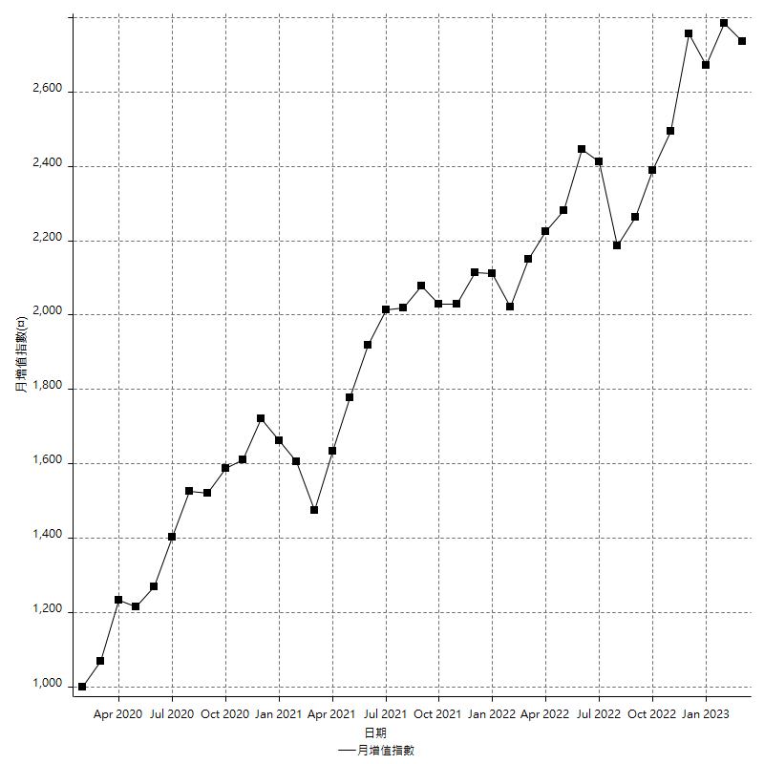
策略績效總結果

 | 所有交易 | 多單 | 空單
淨利 | 341600 | 5200 | 336400
毛利 | 1372600 | 13600 | 1359000
毛損 | -1031000 | -8400 | -1022600
調整後淨利 | 150114.36812 | -16800 | 146049.19847
調整後毛利 | 1267940.2312 | 0 | 1255074.6726
調整後毛損 | -1117825.8631 | -16800 | -1109025.4741
特定淨利 | -88400 | 5200 | -93600
特定毛利 | 942600 | 13600 | 929000
特定毛損 | -1031000 | -8400 | -1022600
帳戶所需金額 | 66600 | 8400 | 66600
帳戶報酬 | 512.91291291 | 61.904761905 | 505.10510511
初始資本報酬 | 170.8 | 2.6 | 168.2
最大策略虧損 | -75000 | -12400 | -75000
最大策略虧損 (%) | -19.026047565 | -6.2 | -16.647791619
最大平倉交易虧損 | -66600 | -8400 | -66600
最大平倉交易虧損 (%) | -18.197375927 | -4.2 | -15.801483172
最大的策略虧損報酬 | 4.5546666667 | 0.40625 | 4.4853333333
獲利因子 | 1.331328807 | 1.619047619 | 1.3289653824
調整獲利因子 | 1.1342913714 | 0 | 1.1316914732
特定獲利因子 | -0.91425800194 | 1.619047619 | -0.90846860943
最大持有契約數量 | 1 | 1 | 1
滑價支付 | 94000 | 800 | 93200
佣金支付 | 0 | 0 | 0
未平倉部位損益 | n/a | n/a | n/a
年報酬率 | 55.452690136 | 0.8441276016 | 54.608562534
月報酬率 | 4.6210575113 | 0.0703439668 | 4.5507135445
買進持有績效 | 71211.34461 | 6008.6950879 | 71211.34461
平均月報酬 | 8989.4736842
月報酬的標準差 | 19636.807544

績效比率

成長潛力比(Upside Potential Ratio) | 61.669245088
夏普比率 | 0.51516149929
索丁諾比率 | 0.97137864233
Fouse 比率 | 0.025766214556
Calmar 比率 | 0.0054884488449
Sterling 比率 | 0.001955744723
淨利/最大損失百分比 | 4066.6666667
淨利/最大交易績效拉回百分比 | 4270
淨利/最大策略績效拉回百分比 | 455.46666667
特定淨利/最大損失百分比 | -1052.3809524
特定淨利/最大交易績效拉回百分比 | -1105
特定淨利/最大策略績效拉回百分比 | -117.86666667
調整後淨利/最大損失百分比 | 1787.0758109
調整後淨利/最大交易績效拉回百分比 | 1876.4296015
調整後淨利/最大策略績效拉回百分比 | 200.15249083

時間分析

交易期間 | 3 Yrs, 1 Mth, 3 Dys, 11 Mins
策略在市場的時間 | 12 Dys, 4 Hrs, 43 Mins
策略在市場的時間百分比 | 1.0841284411
最長的持平期間 | 28 Dys, 18 Hrs, 2 Mins
最大獲利日期 | 2021-05-19
最大虧損日期 | 2020-02-12
最大策略虧損日期 | 7/28/22
最大平倉交易虧損日期 | 7/28/22

詳細權益曲線

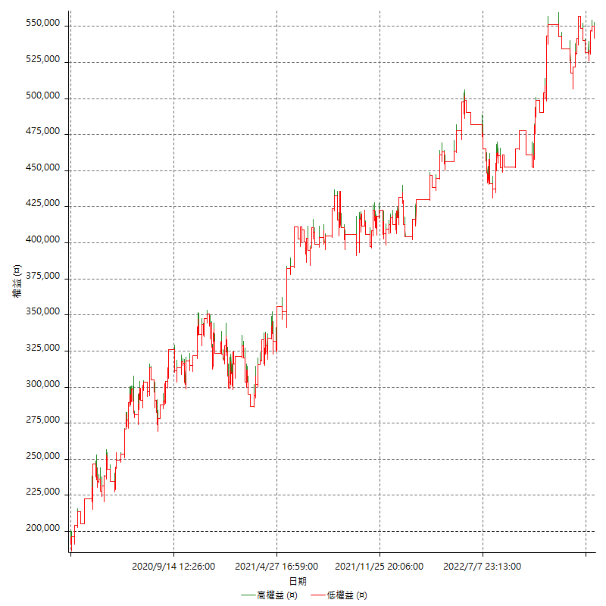

詳細權益曲線及績效拉回

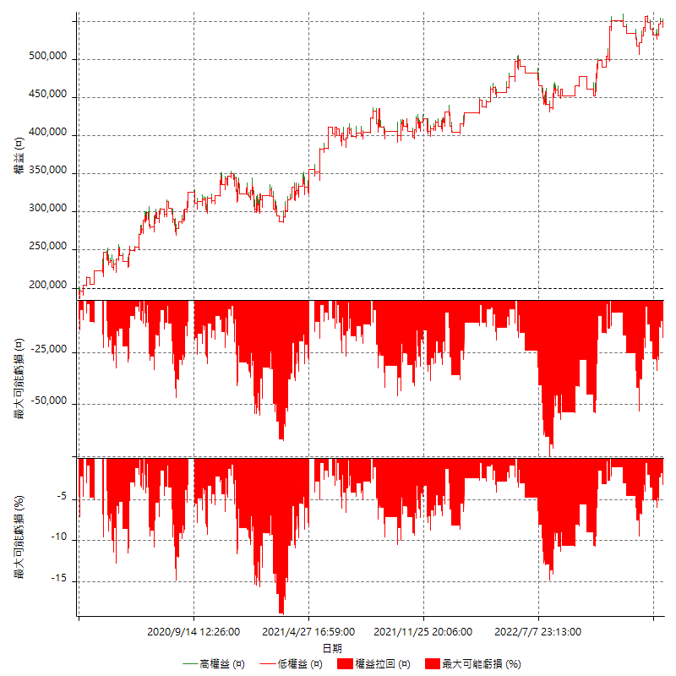

多單詳細權益曲線

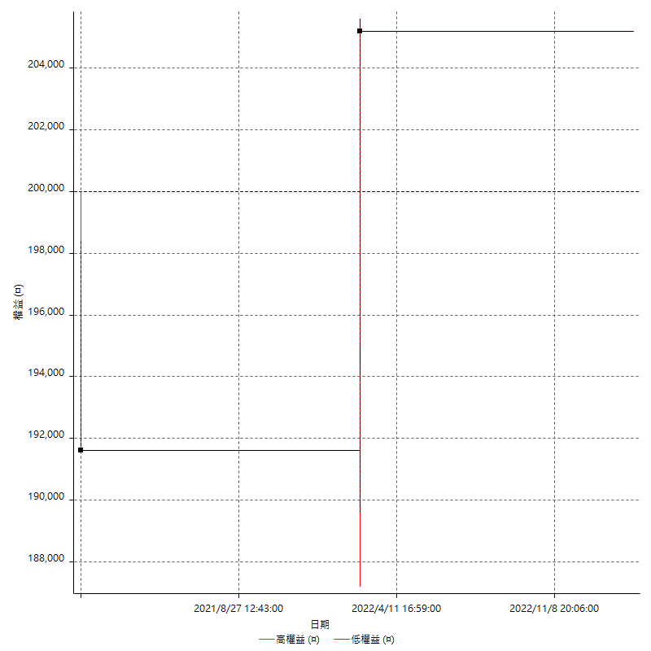

空單詳細權益曲線

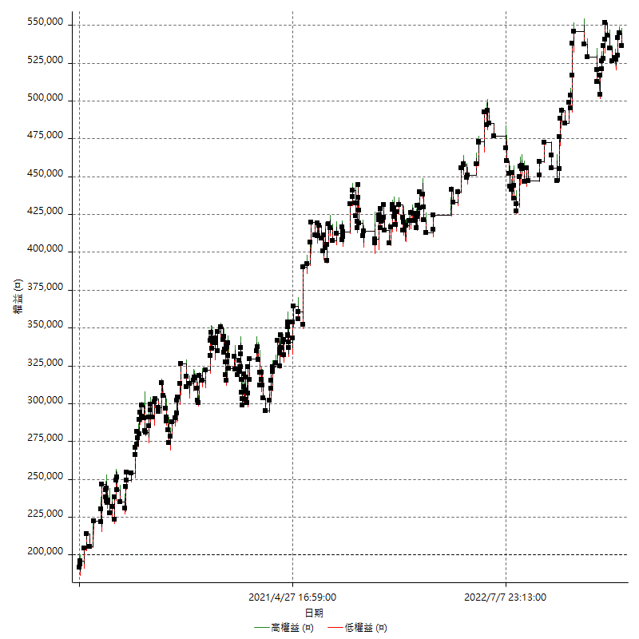

權益增加 & 拉回

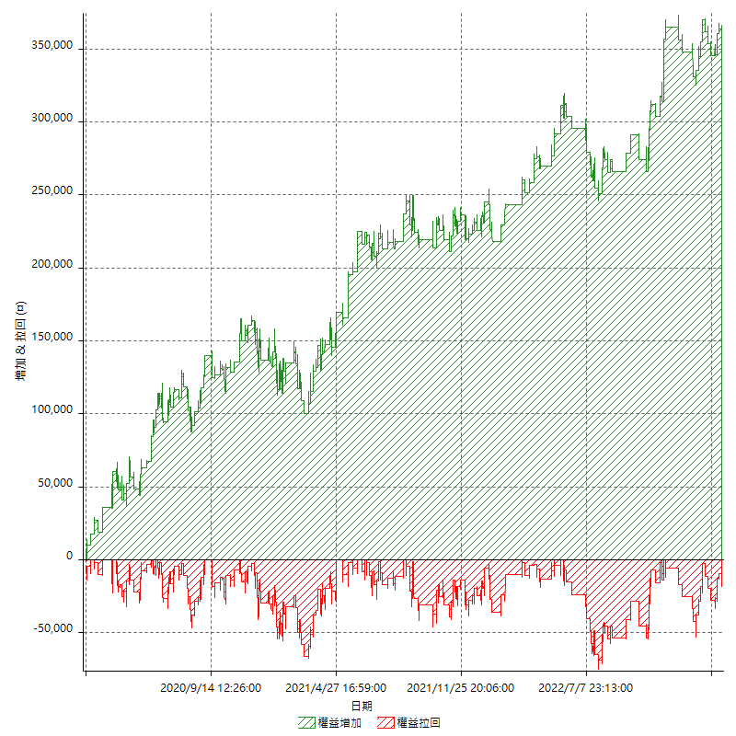

權益增加 & 拉回(%)

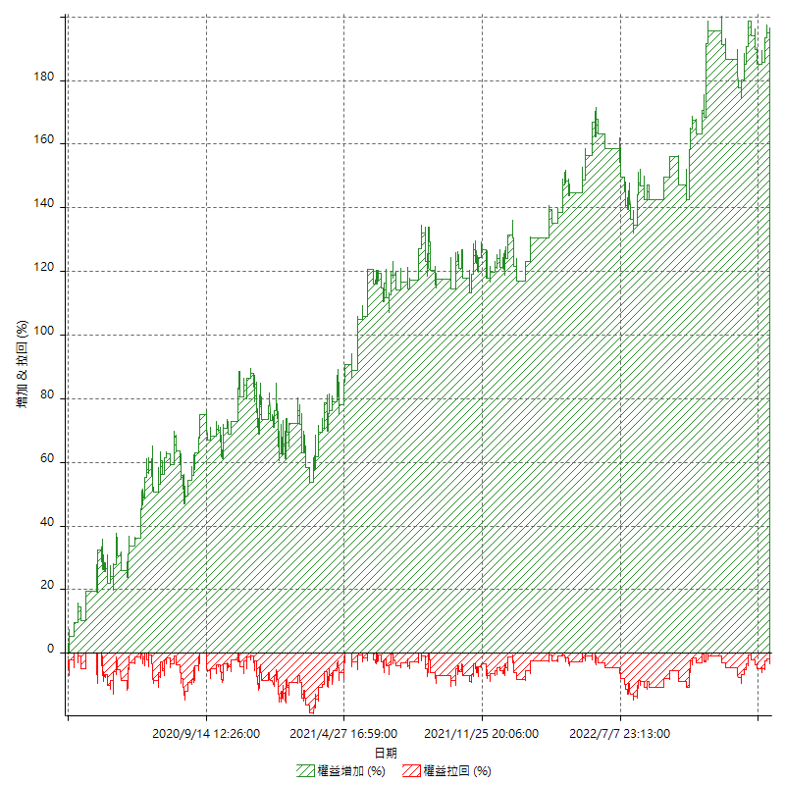

平倉權益曲線

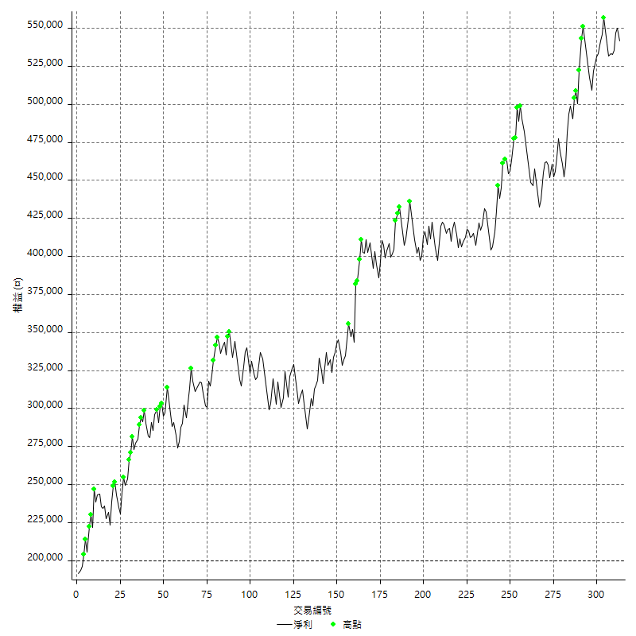

平倉權益曲線及績效拉回

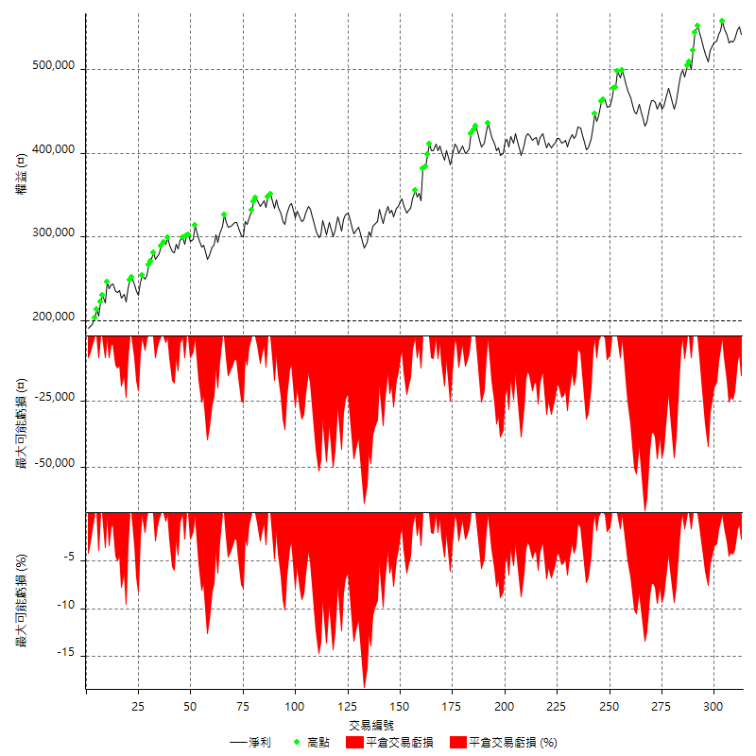

買進持有績效



月增值指數

交易分析
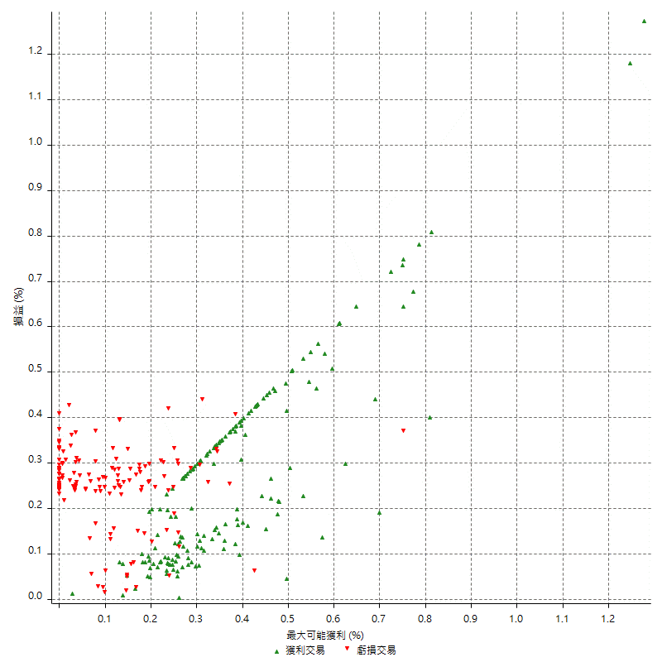
總交易分析

 | 所有交易 | 多單 | 空單
交易總次數 | 313 | 2 | 311
未平倉交易總數量 | 0 | 0 | 0
獲利交易次數 | 172 | 1 | 171
虧損交易次數 | 141 | 1 | 140
勝率 | 54.952076677 | 50 | 54.98392283
平均交易(獲利 & 虧損) | 1091.3738019 | 2600 | 1081.6720257
平均獲利交易 | 7980.2325581 | 13600 | 7947.3684211
平均虧損交易 | -7312.0567376 | -8400 | -7304.2857143
平均獲利/平均虧損 比率 | 1.0913800104 | 1.619047619 | 1.0880418335
最大的交易獲利 | 38400 | 13600 | 38400
最大的交易虧損 | -8400 | -8400 | -8400
平倉交易的平均K棒數 | 4 | 5 | 4
獲利平倉交易的平均K棒數 | 3.9 | 8 | 3.9
虧損平倉交易的平均K棒數 | 4 | 2 | 4
平倉交易間的平均K棒數 | n/a | n/a | n/a
獲利平倉交易間的平均K棒數 | 300.7 | 52383 | 302.5
虧損平倉交易間的平均K棒數 | 367.6 | 52389 | 370.2

極端交易

 | 全部 | 正 | 負
1 Std. Deviation of Avg. Trade | 8826.0662008 | 5647.6113 | 2284.9030982
平均交易金額 +1標準差 | 9917.4400027 | 13627.843858 | -5027.1536394
平均交易金額 -1標準差 | -7734.6923989 | 2332.6212581 | -9596.9598358
極端交易次數 | 24 | 24 | 0
極端交易損益比 |  | 430000

最大獲利/最大虧損

 | 最大可能獲利 | 最大可能虧損
最大值 | 40400 | -8000
最大值日期 | 2021-05-19 | 2020-02-12
平均值 | 7437.6996805 | -4987.8594249
最大值 (%) | 1.2770339856 | -0.4158004158
最大值 (%) 日期 | 2020-03-27 | 2020-03-26
平均值 (%) | 0.25673615302 | -0.17038109512
1標準差 | 5518.0110523 | 2946.6157608
平均交易金額 +1標準差 | 12955.710733 | -2041.2436641
平均交易金額 -1標準差 | 1919.6886282 | -7934.4751857

交易序列分析

Z值 | -0.96798688694
信賴界限 | 0.66694932952
策略精確預期 | 1091.3738019
最大連續獲利交易次數 | 7
最大連續虧損交易次數 | 7
最大連續獲利金額 | 67600
最大連續虧損金額 | -52600
最大連續獲利 (%) | 19.674039581
最大連續虧損 (%) | -11.22327791

交易序列統計量

連續獲利 | 序列編號 | 序列的平均獲利 | 下筆交易的平均虧損
1 | 23 | 8634.7826087 | -7591.3043478
2 | 21 | 7485.7142857 | -7304.7619048
3 | 14 | 7961.9047619 | -5971.4285714
4 | 12 | 8366.6666667 | -6983.3333333
5 | 2 | 7600 | -8400
7 | 1 | 6800 | -8400
連續虧損 | 序列編號 | 序列的平均虧損 | 下筆交易的平均獲利
1 | 36 | -7422.2222222 | 8855.5555556
2 | 21 | -6771.4285714 | 6438.0952381
3 | 10 | -8013.3333333 | 6700
4 | 4 | -6662.5 | 8900
5 | 2 | -7980 | 8500
7 | 1 | -7514.2857143 | 11200

總交易

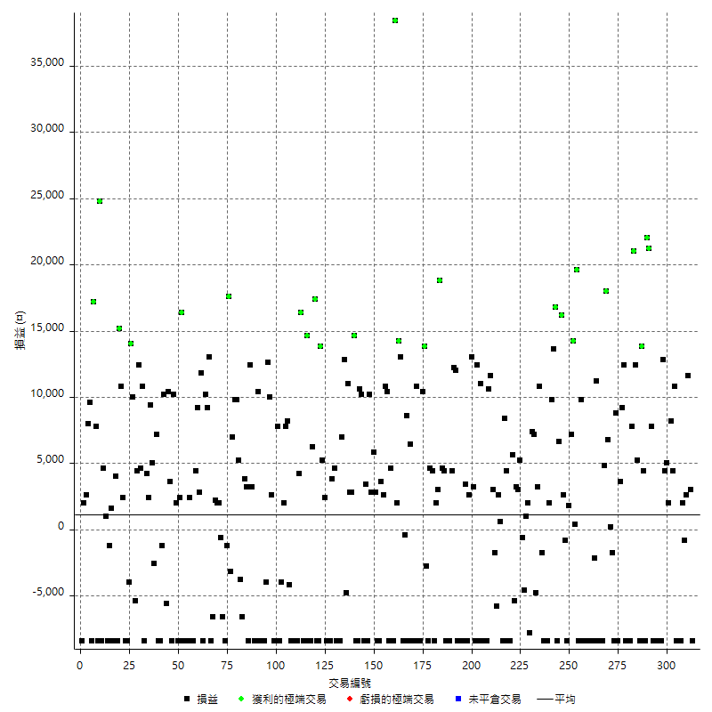

獲利交易

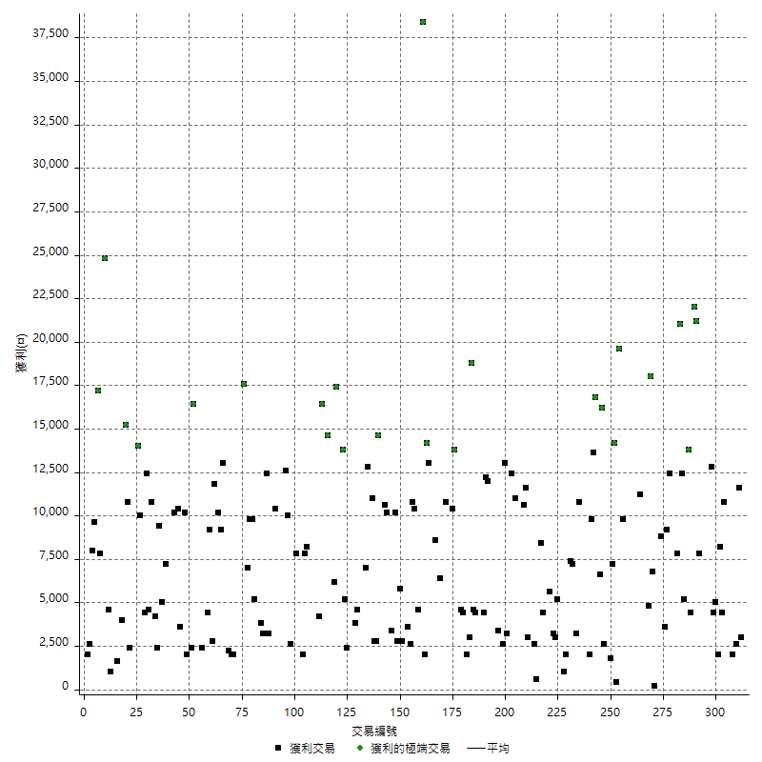

虧損交易

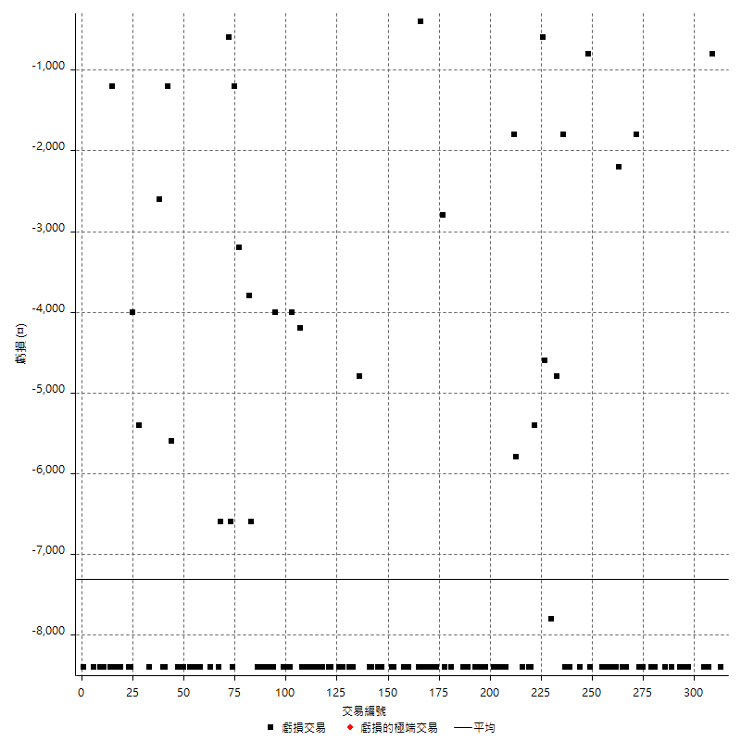

最大可能虧損

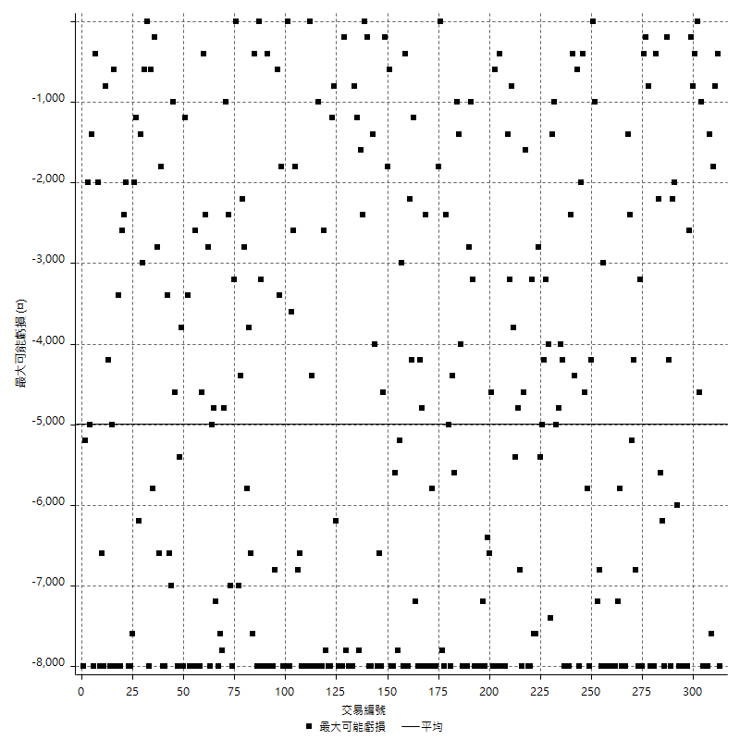

虧損的損益

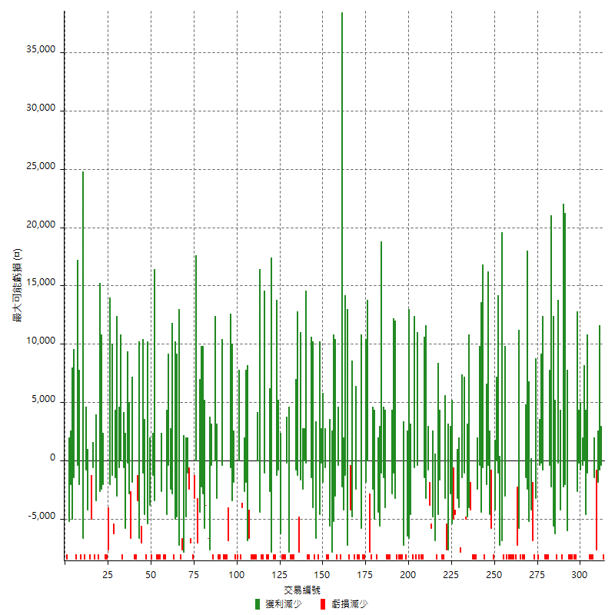

最大虧損幅度

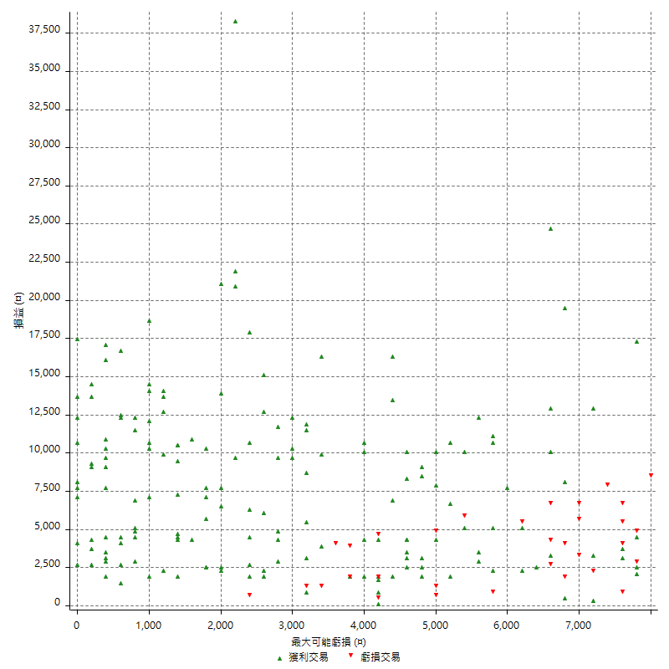

最大虧損幅度 (%)

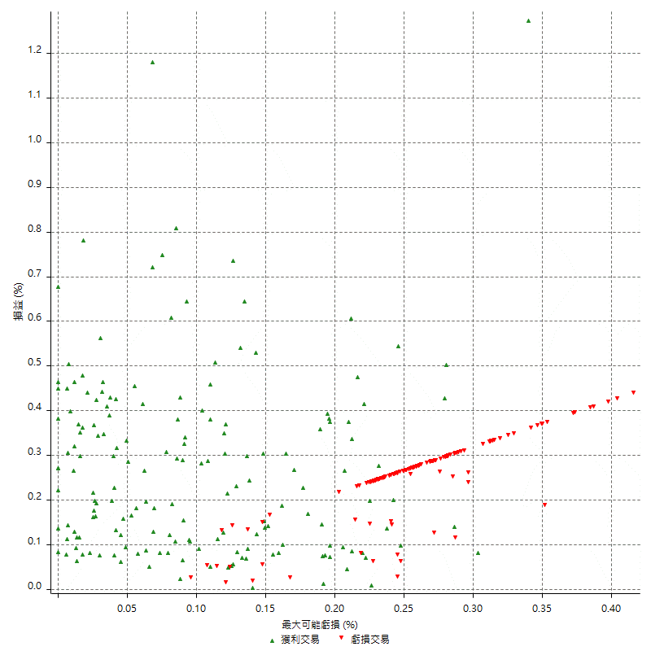

最大可能獲利

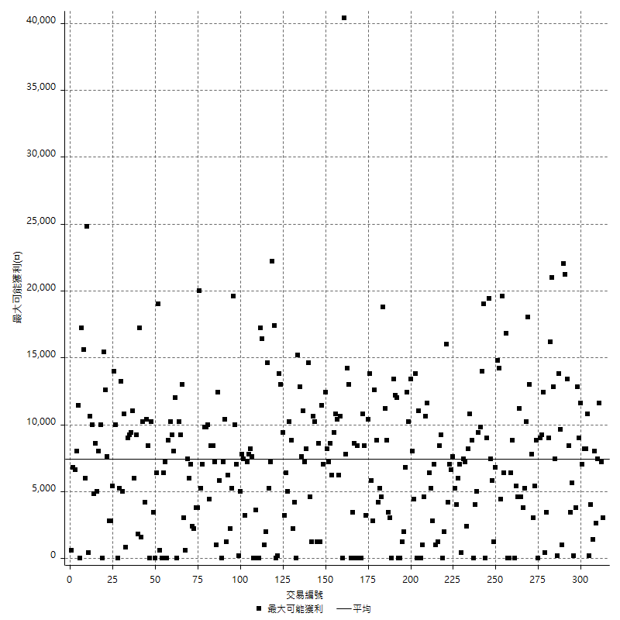

獲利的損益

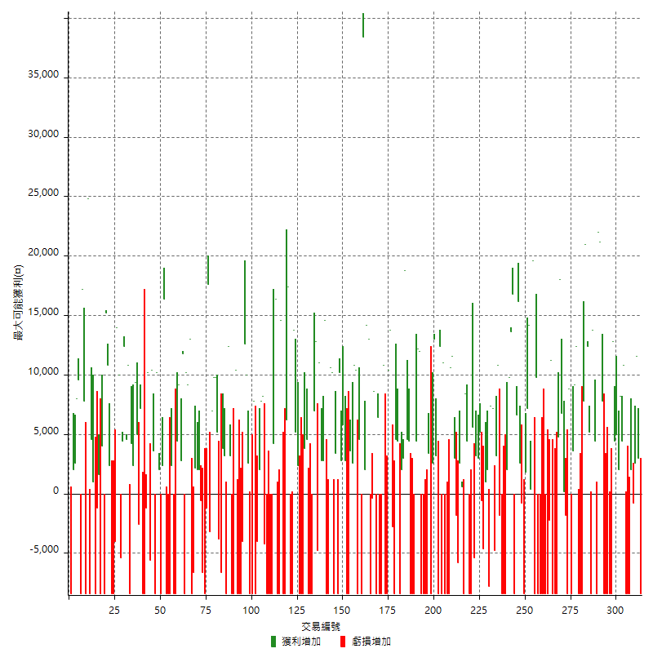

最大獲利幅度

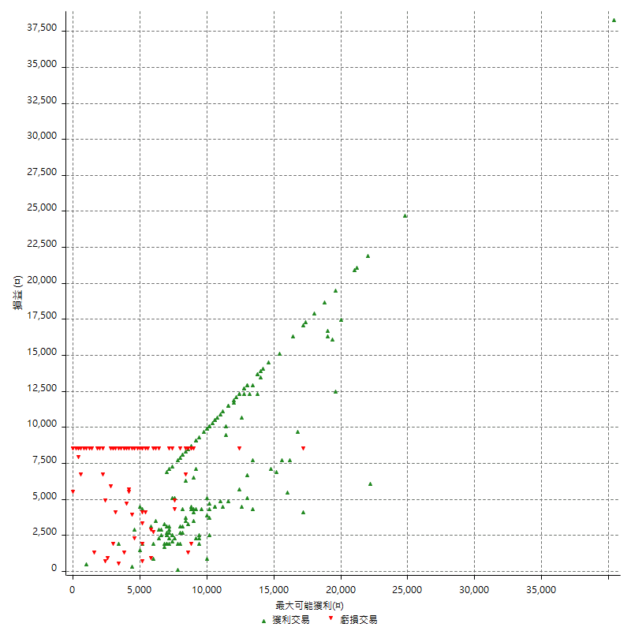

最大獲利幅度 (%)

週期性分析
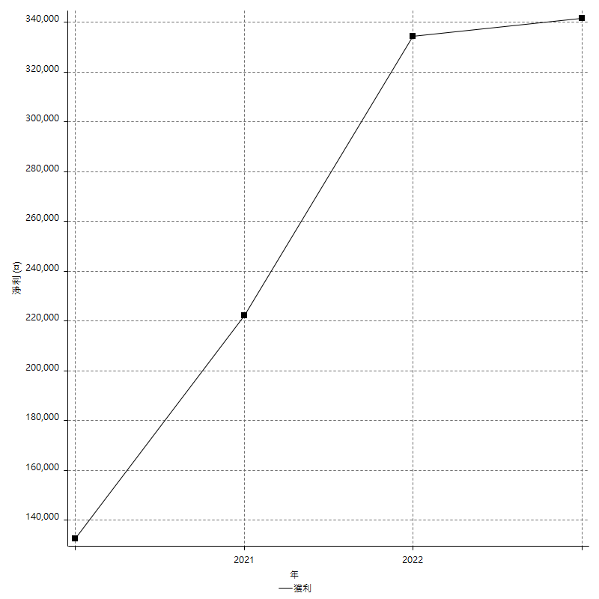
Daily Period Analysis

期間 | 獲利(¤) | 獲利(%) | 毛利 | 毛損 | 交易次數 | 勝率
2023-03-07 | -8400 | -1.5272727273 | 0 | -8400 | 1 | 0
2023-03-02 | 3000 | 0.54844606947 | 3000 | 0 | 1 | 100
2023-02-24 | 14200 | 2.6651651652 | 14200 | 0 | 2 | 100
2023-02-21 | 1200 | 0.22573363431 | 2000 | -800 | 2 | 50
2023-02-14 | -8400 | -1.5555555556 | 0 | -8400 | 1 | 0
2023-02-09 | -8400 | -1.5317286652 | 0 | -8400 | 1 | 0
2023-02-03 | -8400 | -1.5086206897 | 0 | -8400 | 1 | 0
2023-01-31 | 15200 | 2.8064992614 | 15200 | 0 | 2 | 100
2023-01-17 | 10200 | 1.9194580354 | 10200 | 0 | 2 | 100
2023-01-13 | 9400 | 1.8007662835 | 9400 | 0 | 2 | 100
2023-01-10 | 4400 | 0.85007727975 | 12800 | -8400 | 2 | 50
2023-01-04 | -16800 | -3.1437125749 | 0 | -16800 | 2 | 0
2022-12-15 | -8400 | -1.5475313191 | 0 | -8400 | 1 | 0
2022-12-09 | -8400 | -1.5239477504 | 0 | -8400 | 1 | 0
2022-11-18 | 7800 | 1.4354066986 | 7800 | 0 | 1 | 100
2022-11-16 | 43200 | 8.6365453818 | 43200 | 0 | 2 | 100
2022-11-14 | -4000 | -0.79333597779 | 4400 | -8400 | 2 | 50
2022-11-10 | 13800 | 2.8140293638 | 13800 | 0 | 1 | 100
2022-11-02 | -8400 | -1.6840417001 | 0 | -8400 | 1 | 0
2022-10-26 | 5200 | 1.0534846029 | 5200 | 0 | 1 | 100
2022-10-24 | 12400 | 2.5768911056 | 12400 | 0 | 1 | 100
2022-10-21 | 28800 | 6.3660477454 | 28800 | 0 | 2 | 100
2022-10-18 | -8400 | -1.8229166667 | 0 | -8400 | 1 | 0
2022-10-05 | -16800 | -3.5175879397 | 0 | -16800 | 2 | 0
2022-09-21 | 12400 | 2.6655202064 | 12400 | 0 | 1 | 100
2022-09-13 | 12800 | 2.8293545535 | 12800 | 0 | 2 | 100
2022-08-19 | -8400 | -1.8229166667 | 0 | -8400 | 1 | 0
2022-08-17 | 8800 | 1.9469026549 | 8800 | 0 | 1 | 100
2022-08-12 | -8400 | -1.8245004344 | 0 | -8400 | 1 | 0
2022-08-08 | -1600 | -0.34632034632 | 200 | -1800 | 2 | 50
2022-08-04 | 6800 | 1.4938488576 | 6800 | 0 | 1 | 100
2022-08-03 | 18000 | 4.1171088747 | 18000 | 0 | 1 | 100
2022-07-28 | -3600 | -0.8166969147 | 4800 | -8400 | 2 | 50
2022-07-22 | -16800 | -3.6713286713 | 0 | -16800 | 2 | 0
2022-07-20 | 11200 | 2.5089605735 | 11200 | 0 | 1 | 100
2022-07-19 | -2200 | -0.49041462327 | 0 | -2200 | 1 | 0
2022-07-15 | -8400 | -1.8380743982 | 0 | -8400 | 1 | 0
2022-07-14 | -8400 | -1.8048990116 | 0 | -8400 | 1 | 0
2022-07-08 | -8400 | -1.7728999578 | 0 | -8400 | 1 | 0
2022-07-07 | -8400 | -1.7420157611 | 0 | -8400 | 1 | 0
2022-06-15 | -8400 | -1.7121891561 | 0 | -8400 | 1 | 0
2022-06-06 | -8400 | -1.6833667335 | 0 | -8400 | 1 | 0
2022-06-01 | 9800 | 2.003270646 | 9800 | 0 | 1 | 100
2022-05-31 | -8400 | -1.6881028939 | 0 | -8400 | 1 | 0
2022-05-26 | 19600 | 4.10041841 | 19600 | 0 | 1 | 100
2022-05-16 | 14600 | 3.1506258092 | 14600 | 0 | 2 | 100
2022-05-11 | 7200 | 1.5782551512 | 7200 | 0 | 1 | 100
2022-04-21 | 1800 | 0.39612676056 | 1800 | 0 | 1 | 100
2022-04-20 | -8400 | -1.8150388937 | 0 | -8400 | 1 | 0
2022-04-14 | 1800 | 0.39045553145 | 2600 | -800 | 2 | 50
2022-04-11 | 16200 | 3.6420863309 | 16200 | 0 | 1 | 100
2022-03-31 | 6600 | 1.5061615701 | 6600 | 0 | 1 | 100
2022-03-23 | -8400 | -1.8808777429 | 0 | -8400 | 1 | 0
2022-03-18 | 16800 | 3.9087947883 | 16800 | 0 | 1 | 100
2022-02-17 | 13600 | 3.267659779 | 13600 | 0 | 1 | 100
2022-02-10 | 11800 | 2.9179030663 | 11800 | 0 | 2 | 100
2022-01-18 | -8400 | -2.0348837209 | 0 | -8400 | 1 | 0
2022-01-13 | -16800 | -3.9106145251 | 0 | -16800 | 2 | 0
2022-01-12 | -1800 | -0.41724617524 | 0 | -1800 | 1 | 0
2022-01-05 | 14000 | 3.3540967897 | 14000 | 0 | 2 | 100
2022-01-03 | -4800 | -1.1369019422 | 0 | -4800 | 1 | 0
2021-12-30 | 14600 | 3.5819430815 | 14600 | 0 | 2 | 100
2021-12-29 | -5800 | -1.4029995162 | 2000 | -7800 | 2 | 50
2021-12-28 | 1000 | 0.24248302619 | 1000 | 0 | 1 | 100
2021-12-22 | -5200 | -1.245210728 | 0 | -5200 | 2 | 0
2021-12-17 | 5200 | 1.2609117362 | 5200 | 0 | 1 | 100
2021-12-15 | 3000 | 0.73277967758 | 3000 | 0 | 1 | 100
2021-12-08 | 3200 | 0.78778926637 | 3200 | 0 | 1 | 100
2021-12-03 | 200 | 0.049261083744 | 5600 | -5400 | 2 | 50
2021-12-02 | -16800 | -3.9735099338 | 0 | -16800 | 2 | 0
2021-11-25 | 4400 | 1.051625239 | 4400 | 0 | 1 | 100
2021-11-19 | 8400 | 2.0487804878 | 8400 | 0 | 1 | 100
2021-11-18 | -8400 | -2.0076481836 | 0 | -8400 | 1 | 0
2021-11-17 | 3200 | 0.77071290944 | 3200 | 0 | 2 | 100
2021-11-16 | -7600 | -1.7975402081 | 0 | -7600 | 2 | 0
2021-11-12 | 14600 | 3.576678099 | 14600 | 0 | 2 | 100
2021-11-10 | 10600 | 2.6659959759 | 10600 | 0 | 1 | 100
2021-11-08 | -8400 | -2.0689655172 | 0 | -8400 | 1 | 0
2021-10-28 | -8400 | -2.027027027 | 0 | -8400 | 1 | 0
2021-10-27 | 2600 | 0.63137445362 | 11000 | -8400 | 2 | 50
2021-10-21 | -8400 | -1.9990480723 | 0 | -8400 | 1 | 0
2021-10-20 | 4000 | 0.96107640557 | 12400 | -8400 | 2 | 50
2021-10-18 | 16200 | 4.05 | 16200 | 0 | 2 | 100
2021-10-08 | -5800 | -1.4292755052 | 2600 | -8400 | 2 | 50
2021-09-14 | 3400 | 0.8449304175 | 3400 | 0 | 1 | 100
2021-09-13 | -8400 | -2.0447906524 | 0 | -8400 | 1 | 0
2021-09-06 | -16800 | -3.9289055192 | 0 | -16800 | 2 | 0
2021-09-03 | -8400 | -1.9266055046 | 0 | -8400 | 1 | 0
2021-09-02 | 24200 | 5.8766391452 | 24200 | 0 | 2 | 100
2021-09-01 | -4000 | -0.962000962 | 4400 | -8400 | 2 | 50
2021-08-30 | -16800 | -3.8834951456 | 0 | -16800 | 2 | 0
2021-08-24 | 9000 | 2.1246458924 | 9000 | 0 | 2 | 100
2021-08-19 | 18800 | 4.6442687747 | 18800 | 0 | 1 | 100
2021-08-05 | 5000 | 1.2506253127 | 5000 | 0 | 2 | 100
2021-08-03 | -4000 | -0.99058940069 | 4400 | -8400 | 2 | 50
2021-07-23 | 4600 | 1.1523046092 | 4600 | 0 | 1 | 100
2021-07-15 | -8400 | -2.0608439647 | 0 | -8400 | 1 | 0
2021-07-12 | -2800 | -0.68226120858 | 0 | -2800 | 1 | 0
2021-07-08 | 13800 | 3.4795763994 | 13800 | 0 | 1 | 100
2021-07-06 | 2000 | 0.50684237202 | 10400 | -8400 | 2 | 50
2021-07-01 | -8400 | -2.0843672457 | 0 | -8400 | 1 | 0
2021-06-29 | 10800 | 2.7536970933 | 10800 | 0 | 1 | 100
2021-06-28 | -8400 | -2.0968547179 | 0 | -8400 | 1 | 0
2021-06-24 | -8400 | -2.0537897311 | 0 | -8400 | 1 | 0
2021-06-18 | -2000 | -0.48661800487 | 6400 | -8400 | 2 | 50
2021-06-16 | 8200 | 2.0357497517 | 8600 | -400 | 2 | 50
2021-06-10 | -8400 | -2.0428015564 | 0 | -8400 | 1 | 0
2021-06-02 | 27200 | 7.0833333333 | 27200 | 0 | 2 | 100
2021-05-26 | 2000 | 0.52356020942 | 2000 | 0 | 1 | 100
2021-05-19 | 30000 | 8.5227272727 | 38400 | -8400 | 2 | 50
2021-05-10 | -3800 | -1.0680157392 | 4600 | -8400 | 2 | 50
2021-04-28 | 10400 | 3.0110017371 | 10400 | 0 | 1 | 100
2021-04-27 | 13400 | 4.0361445783 | 13400 | 0 | 2 | 100
2021-04-20 | -4800 | -1.4251781473 | 3600 | -8400 | 2 | 50
2021-04-19 | -5600 | -1.6355140187 | 2800 | -8400 | 2 | 50
2021-04-16 | 8600 | 2.5763930497 | 8600 | 0 | 2 | 100
2021-04-09 | 1800 | 0.5421686747 | 10200 | -8400 | 2 | 50
2021-04-08 | 3400 | 1.0346926354 | 3400 | 0 | 1 | 100
2021-04-01 | 1800 | 0.55079559364 | 10200 | -8400 | 2 | 50
2021-03-31 | 10600 | 3.3523086654 | 10600 | 0 | 1 | 100
2021-03-30 | -16800 | -5.045045045 | 0 | -16800 | 2 | 0
2021-03-25 | 14600 | 4.5854271357 | 14600 | 0 | 1 | 100
2021-03-23 | 2800 | 0.88719898606 | 2800 | 0 | 1 | 100
2021-03-17 | 13800 | 4.5725646123 | 13800 | 0 | 2 | 100
2021-03-12 | 8000 | 2.722940776 | 12800 | -4800 | 2 | 50
2021-03-10 | 7000 | 2.4407252441 | 7000 | 0 | 1 | 100
2021-03-03 | -8400 | -2.8455284553 | 0 | -8400 | 1 | 0
2021-02-24 | -8400 | -2.766798419 | 0 | -8400 | 1 | 0
2021-02-23 | -8400 | -2.6923076923 | 0 | -8400 | 1 | 0
2021-02-22 | 8400 | 2.766798419 | 8400 | 0 | 2 | 100
2021-02-18 | -16800 | -5.2434456929 | 0 | -16800 | 2 | 0
2021-02-05 | -8400 | -2.5547445255 | 0 | -8400 | 1 | 0
2021-02-03 | 7600 | 2.3661270237 | 7600 | 0 | 2 | 100
2021-01-20 | 5400 | 1.7099430019 | 13800 | -8400 | 2 | 50
2021-01-18 | -8400 | -2.5909932141 | 0 | -8400 | 1 | 0
2021-01-15 | 23600 | 7.8509647372 | 23600 | 0 | 2 | 100
2021-01-14 | -8400 | -2.7184466019 | 0 | -8400 | 1 | 0
2021-01-12 | 6200 | 2.0475561427 | 14600 | -8400 | 2 | 50
2021-01-11 | -8400 | -2.6992287918 | 0 | -8400 | 1 | 0
2021-01-08 | 8000 | 2.6385224274 | 16400 | -8400 | 2 | 50
2021-01-06 | -4200 | -1.3662979831 | 4200 | -8400 | 2 | 50
2021-01-05 | -16800 | -5.1819864281 | 0 | -16800 | 2 | 0
2021-01-04 | -8400 | -2.5255562237 | 0 | -8400 | 1 | 0
2020-12-31 | 4000 | 1.2172854534 | 8200 | -4200 | 2 | 50
2020-12-29 | 9800 | 3.0740276035 | 9800 | 0 | 2 | 100
2020-12-25 | -4000 | -1.239157373 | 0 | -4000 | 1 | 0
2020-12-22 | -8400 | -2.5362318841 | 0 | -8400 | 1 | 0
2020-12-21 | 7800 | 2.4118738404 | 7800 | 0 | 1 | 100
2020-12-09 | -8400 | -2.5316455696 | 0 | -8400 | 1 | 0
2020-12-08 | -5800 | -1.7180094787 | 2600 | -8400 | 2 | 50
2020-12-07 | 22600 | 7.1746031746 | 22600 | 0 | 2 | 100
2020-12-04 | -4000 | -1.2539184953 | 0 | -4000 | 1 | 0
2020-12-03 | -8400 | -2.5656689065 | 0 | -8400 | 1 | 0
2020-12-02 | -16800 | -4.8808832074 | 0 | -16800 | 2 | 0
2020-11-30 | 2000 | 0.58445353594 | 10400 | -8400 | 2 | 50
2020-11-27 | -8400 | -2.3958927553 | 0 | -8400 | 1 | 0
2020-11-24 | 3200 | 0.92112838227 | 3200 | 0 | 1 | 100
2020-11-17 | 4000 | 1.1648223646 | 12400 | -8400 | 2 | 50
2020-11-12 | 7000 | 2.0808561237 | 7000 | 0 | 2 | 100
2020-11-06 | -6600 | -1.9241982507 | 0 | -6600 | 1 | 0
2020-11-05 | 1400 | 0.40983606557 | 5200 | -3800 | 2 | 50
2020-11-04 | 19600 | 6.0869565217 | 19600 | 0 | 2 | 100
2020-10-26 | 7000 | 2.2222222222 | 7000 | 0 | 1 | 100
2020-10-20 | -3200 | -1.0056568196 | 0 | -3200 | 1 | 0
2020-10-13 | 17600 | 5.8549567532 | 17600 | 0 | 1 | 100
2020-10-12 | -1200 | -0.39761431412 | 0 | -1200 | 1 | 0
2020-10-08 | -8400 | -2.7079303675 | 0 | -8400 | 1 | 0
2020-10-07 | -6600 | -2.0833333333 | 0 | -6600 | 1 | 0
2020-10-05 | -600 | -0.18903591682 | 0 | -600 | 1 | 0
2020-09-29 | 4000 | 1.2763241863 | 4000 | 0 | 2 | 100
2020-09-21 | 2200 | 0.70694087404 | 2200 | 0 | 1 | 100
2020-09-15 | -15000 | -4.598405886 | 0 | -15000 | 2 | 0
2020-09-03 | 13000 | 4.1507024266 | 13000 | 0 | 1 | 100
2020-09-02 | 9200 | 3.0263157895 | 9200 | 0 | 1 | 100
2020-08-27 | 10200 | 3.4717494894 | 10200 | 0 | 1 | 100
2020-08-26 | 3400 | 1.1707988981 | 11800 | -8400 | 2 | 50
2020-08-24 | 2800 | 0.9735744089 | 2800 | 0 | 1 | 100
2020-08-18 | 9200 | 3.3045977011 | 9200 | 0 | 1 | 100
2020-08-13 | 4400 | 1.6058394161 | 4400 | 0 | 1 | 100
2020-08-11 | -8400 | -2.9745042493 | 0 | -8400 | 1 | 0
2020-08-10 | -8400 | -2.8885832187 | 0 | -8400 | 1 | 0
2020-08-06 | -6000 | -2.0215633423 | 2400 | -8400 | 2 | 50
2020-08-05 | -8400 | -2.752293578 | 0 | -8400 | 1 | 0
2020-07-30 | -8400 | -2.6785714286 | 0 | -8400 | 1 | 0
2020-07-28 | 16400 | 5.5181695828 | 16400 | 0 | 1 | 100
2020-07-22 | -6000 | -1.9788918206 | 2400 | -8400 | 2 | 50
2020-07-15 | 2000 | 0.66401062417 | 2000 | 0 | 1 | 100
2020-07-14 | 10200 | 3.5051546392 | 10200 | 0 | 1 | 100
2020-07-09 | -8400 | -2.8056112224 | 0 | -8400 | 1 | 0
2020-07-07 | 14000 | 4.9053959355 | 14000 | 0 | 2 | 100
2020-07-03 | 4600 | 1.6381766382 | 10200 | -5600 | 2 | 50
2020-06-24 | -1200 | -0.42553191489 | 0 | -1200 | 1 | 0
2020-06-23 | -8400 | -2.8925619835 | 0 | -8400 | 1 | 0
2020-06-22 | -8400 | -2.8112449799 | 0 | -8400 | 1 | 0
2020-06-17 | 4600 | 1.5635622026 | 7200 | -2600 | 2 | 50
2020-06-15 | 5000 | 1.7289073306 | 5000 | 0 | 1 | 100
2020-06-11 | 11800 | 4.2537851478 | 11800 | 0 | 2 | 100
2020-06-09 | 4200 | 1.5373352855 | 4200 | 0 | 1 | 100
2020-06-08 | 2400 | 0.88626292467 | 10800 | -8400 | 2 | 50
2020-06-04 | 17000 | 6.6981875493 | 17000 | 0 | 2 | 100
2020-05-27 | 4400 | 1.764234162 | 4400 | 0 | 1 | 100
2020-05-19 | 4600 | 1.8790849673 | 10000 | -5400 | 2 | 50
2020-05-18 | 14000 | 6.0658578856 | 14000 | 0 | 1 | 100
2020-05-15 | -4000 | -1.7035775128 | 0 | -4000 | 1 | 0
2020-05-06 | -8400 | -3.4539473684 | 0 | -8400 | 1 | 0
2020-04-29 | -8400 | -3.3386327504 | 0 | -8400 | 1 | 0
2020-04-28 | 13200 | 5.5369127517 | 13200 | 0 | 2 | 100
2020-04-23 | 6800 | 2.9360967185 | 15200 | -8400 | 2 | 50
2020-04-20 | 4000 | 1.7574692443 | 4000 | 0 | 1 | 100
2020-04-15 | -8400 | -3.5593220339 | 0 | -8400 | 1 | 0
2020-04-13 | 1600 | 0.68259385666 | 1600 | 0 | 1 | 100
2020-04-09 | -1200 | -0.50933786078 | 0 | -1200 | 1 | 0
2020-04-08 | -7400 | -3.0452674897 | 1000 | -8400 | 2 | 50
2020-04-07 | -3800 | -1.5397082658 | 4600 | -8400 | 2 | 50
2020-03-27 | 24800 | 11.171171171 | 24800 | 0 | 1 | 100
2020-03-26 | -600 | -0.26954177898 | 7800 | -8400 | 2 | 50
2020-03-11 | 17200 | 8.3739045764 | 17200 | 0 | 1 | 100
2020-03-04 | -8400 | -3.9289055192 | 0 | -8400 | 1 | 0
2020-02-26 | 9600 | 4.7012732615 | 9600 | 0 | 1 | 100
2020-02-20 | 8000 | 4.0774719674 | 8000 | 0 | 1 | 100
2020-02-13 | 4600 | 2.4008350731 | 4600 | 0 | 2 | 100
2020-02-12 | -8400 | -4.2 | 0 | -8400 | 1 | 0

Daily Rolling Period Analysis

期間 | 獲利(¤) | 獲利(%) | 毛利 | 毛損 | 交易次數 | 勝率
當日 - 2023/3/7 | -8400 | -0.28520983295 | 0 | -8400 | 1 | 0
2023/3/6 - 2023/3/7 | -8400 | -0.28520983295 | 0 | -8400 | 1 | 0
2023/3/5 - 2023/3/7 | -8400 | -0.28520983295 | 0 | -8400 | 1 | 0
2023/3/4 - 2023/3/7 | -8400 | -0.28520983295 | 0 | -8400 | 1 | 0
2023/3/3 - 2023/3/7 | -8400 | -0.28520983295 | 0 | -8400 | 1 | 0
2023/3/2 - 2023/3/7 | -5400 | -0.18372346217 | 3000 | -8400 | 2 | 50
2023/3/1 - 2023/3/7 | -5400 | -0.18372346217 | 3000 | -8400 | 2 | 50
2023/2/28 - 2023/3/7 | -5400 | -0.18372346217 | 3000 | -8400 | 2 | 50
2023/2/27 - 2023/3/7 | -5400 | -0.18372346217 | 3000 | -8400 | 2 | 50
2023/2/26 - 2023/3/7 | -5400 | -0.18372346217 | 3000 | -8400 | 2 | 50
2023/2/25 - 2023/3/7 | -5400 | -0.18372346217 | 3000 | -8400 | 2 | 50
2023/2/24 - 2023/3/7 | 8800 | 0.3023223856 | 17200 | -8400 | 4 | 75
2023/2/23 - 2023/3/7 | 8800 | 0.3023223856 | 17200 | -8400 | 4 | 75
2023/2/22 - 2023/3/7 | 8800 | 0.3023223856 | 17200 | -8400 | 4 | 75
2023/2/21 - 2023/3/7 | 10000 | 0.34402091647 | 19200 | -9200 | 6 | 66.666666667
2023/2/20 - 2023/3/7 | 10000 | 0.34402091647 | 19200 | -9200 | 6 | 66.666666667
2023/2/19 - 2023/3/7 | 10000 | 0.34402091647 | 19200 | -9200 | 6 | 66.666666667
2023/2/18 - 2023/3/7 | 10000 | 0.34402091647 | 19200 | -9200 | 6 | 66.666666667
2023/2/17 - 2023/3/7 | 10000 | 0.34402091647 | 19200 | -9200 | 6 | 66.666666667
2023/2/16 - 2023/3/7 | 10000 | 0.34402091647 | 19200 | -9200 | 6 | 66.666666667
2023/2/15 - 2023/3/7 | 10000 | 0.34402091647 | 19200 | -9200 | 6 | 66.666666667
2023/2/14 - 2023/3/7 | 1600 | 0.055043346635 | 19200 | -17600 | 7 | 57.142857143
2023/2/13 - 2023/3/7 | 1600 | 0.055043346635 | 19200 | -17600 | 7 | 57.142857143
2023/2/12 - 2023/3/7 | 1600 | 0.055043346635 | 19200 | -17600 | 7 | 57.142857143
2023/2/11 - 2023/3/7 | 1600 | 0.055043346635 | 19200 | -17600 | 7 | 57.142857143
2023/2/10 - 2023/3/7 | 1600 | 0.055043346635 | 19200 | -17600 | 7 | 57.142857143
2023/2/9 - 2023/3/7 | -6800 | -0.2339342232 | 19200 | -26000 | 8 | 50
2023/2/8 - 2023/3/7 | -6800 | -0.2339342232 | 19200 | -26000 | 8 | 50
2023/2/7 - 2023/3/7 | -6800 | -0.2339342232 | 19200 | -26000 | 8 | 50
2023/2/6 - 2023/3/7 | -6800 | -0.2339342232 | 19200 | -26000 | 8 | 50
2023/2/5 - 2023/3/7 | -6800 | -0.2339342232 | 19200 | -26000 | 8 | 50
2023/2/4 - 2023/3/7 | -6800 | -0.2339342232 | 19200 | -26000 | 8 | 50
2023/2/3 - 2023/3/7 | -15200 | -0.52291179304 | 19200 | -34400 | 9 | 44.444444444
2023/2/2 - 2023/3/7 | -15200 | -0.52291179304 | 19200 | -34400 | 9 | 44.444444444
2023/2/1 - 2023/3/7 | -15200 | -0.52291179304 | 19200 | -34400 | 9 | 44.444444444
2023/1/31 - 2023/3/7 | 0 | 0 | 34400 | -34400 | 11 | 54.545454546
2023/1/30 - 2023/3/7 | 0 | 0 | 34400 | -34400 | 11 | 54.545454546
2023/1/29 - 2023/3/7 | 0 | 0 | 34400 | -34400 | 11 | 54.545454546
2023/1/28 - 2023/3/7 | 0 | 0 | 34400 | -34400 | 11 | 54.545454546
2023/1/27 - 2023/3/7 | 0 | 0 | 34400 | -34400 | 11 | 54.545454546
2023/1/26 - 2023/3/7 | 0 | 0 | 34400 | -34400 | 11 | 54.545454546
2023/1/25 - 2023/3/7 | 0 | 0 | 34400 | -34400 | 11 | 54.545454546
2023/1/24 - 2023/3/7 | 0 | 0 | 34400 | -34400 | 11 | 54.545454546
2023/1/23 - 2023/3/7 | 0 | 0 | 34400 | -34400 | 11 | 54.545454546
2023/1/22 - 2023/3/7 | 0 | 0 | 34400 | -34400 | 11 | 54.545454546
2023/1/21 - 2023/3/7 | 0 | 0 | 34400 | -34400 | 11 | 54.545454546
2023/1/20 - 2023/3/7 | 0 | 0 | 34400 | -34400 | 11 | 54.545454546
2023/1/19 - 2023/3/7 | 0 | 0 | 34400 | -34400 | 11 | 54.545454546
2023/1/18 - 2023/3/7 | 0 | 0 | 34400 | -34400 | 11 | 54.545454546
2023/1/17 - 2023/3/7 | 10200 | 0.35714285714 | 44600 | -34400 | 13 | 61.538461539
2023/1/16 - 2023/3/7 | 10200 | 0.35714285714 | 44600 | -34400 | 13 | 61.538461539
2023/1/15 - 2023/3/7 | 10200 | 0.35714285714 | 44600 | -34400 | 13 | 61.538461539
2023/1/14 - 2023/3/7 | 10200 | 0.35714285714 | 44600 | -34400 | 13 | 61.538461539
2023/1/13 - 2023/3/7 | 19600 | 0.69082193712 | 54000 | -34400 | 15 | 66.666666667
2023/1/12 - 2023/3/7 | 19600 | 0.69082193712 | 54000 | -34400 | 15 | 66.666666667
2023/1/11 - 2023/3/7 | 19600 | 0.69082193712 | 54000 | -34400 | 15 | 66.666666667
2023/1/10 - 2023/3/7 | 24000 | 0.85360648741 | 66800 | -42800 | 17 | 64.705882353
2023/1/9 - 2023/3/7 | 24000 | 0.85360648741 | 66800 | -42800 | 17 | 64.705882353
2023/1/8 - 2023/3/7 | 24000 | 0.85360648741 | 66800 | -42800 | 17 | 64.705882353
2023/1/7 - 2023/3/7 | 24000 | 0.85360648741 | 66800 | -42800 | 17 | 64.705882353
2023/1/6 - 2023/3/7 | 24000 | 0.85360648741 | 66800 | -42800 | 17 | 64.705882353
2023/1/5 - 2023/3/7 | 24000 | 0.85360648741 | 66800 | -42800 | 17 | 64.705882353
2023/1/4 - 2023/3/7 | 7200 | 0.25608194622 | 66800 | -59600 | 19 | 57.894736842
2023/1/3 - 2023/3/7 | 7200 | 0.25608194622 | 66800 | -59600 | 19 | 57.894736842
2023/1/2 - 2023/3/7 | 7200 | 0.25608194622 | 66800 | -59600 | 19 | 57.894736842
2023/1/1 - 2023/3/7 | 7200 | 0.25608194622 | 66800 | -59600 | 19 | 57.894736842
2022/12/31 - 2023/3/7 | 7200 | 0.25608194622 | 66800 | -59600 | 19 | 57.894736842
2022/12/30 - 2023/3/7 | 7200 | 0.25608194622 | 66800 | -59600 | 19 | 57.894736842
2022/12/29 - 2023/3/7 | 7200 | 0.25608194622 | 66800 | -59600 | 19 | 57.894736842
2022/12/28 - 2023/3/7 | 7200 | 0.25608194622 | 66800 | -59600 | 19 | 57.894736842
2022/12/27 - 2023/3/7 | 7200 | 0.25608194622 | 66800 | -59600 | 19 | 57.894736842
2022/12/26 - 2023/3/7 | 7200 | 0.25608194622 | 66800 | -59600 | 19 | 57.894736842
2022/12/25 - 2023/3/7 | 7200 | 0.25608194622 | 66800 | -59600 | 19 | 57.894736842
2022/12/24 - 2023/3/7 | 7200 | 0.25608194622 | 66800 | -59600 | 19 | 57.894736842
2022/12/23 - 2023/3/7 | 7200 | 0.25608194622 | 66800 | -59600 | 19 | 57.894736842
2022/12/22 - 2023/3/7 | 7200 | 0.25608194622 | 66800 | -59600 | 19 | 57.894736842
2022/12/21 - 2023/3/7 | 7200 | 0.25608194622 | 66800 | -59600 | 19 | 57.894736842
2022/12/20 - 2023/3/7 | 7200 | 0.25608194622 | 66800 | -59600 | 19 | 57.894736842
2022/12/19 - 2023/3/7 | 7200 | 0.25608194622 | 66800 | -59600 | 19 | 57.894736842
2022/12/18 - 2023/3/7 | 7200 | 0.25608194622 | 66800 | -59600 | 19 | 57.894736842
2022/12/17 - 2023/3/7 | 7200 | 0.25608194622 | 66800 | -59600 | 19 | 57.894736842
2022/12/16 - 2023/3/7 | 7200 | 0.25608194622 | 66800 | -59600 | 19 | 57.894736842
2022/12/15 - 2023/3/7 | -1200 | -0.04268032437 | 66800 | -68000 | 20 | 55
2022/12/14 - 2023/3/7 | -1200 | -0.04268032437 | 66800 | -68000 | 20 | 55
2022/12/13 - 2023/3/7 | -1200 | -0.04268032437 | 66800 | -68000 | 20 | 55
2022/12/12 - 2023/3/7 | -1200 | -0.04268032437 | 66800 | -68000 | 20 | 55
2022/12/11 - 2023/3/7 | -1200 | -0.04268032437 | 66800 | -68000 | 20 | 55
2022/12/10 - 2023/3/7 | -1200 | -0.04268032437 | 66800 | -68000 | 20 | 55
2022/12/9 - 2023/3/7 | -9600 | -0.34144259496 | 66800 | -76400 | 21 | 52.380952381
2022/12/8 - 2023/3/7 | -9600 | -0.34144259496 | 66800 | -76400 | 21 | 52.380952381
2022/12/7 - 2023/3/7 | -9600 | -0.34144259496 | 66800 | -76400 | 21 | 52.380952381
2022/12/6 - 2023/3/7 | -9600 | -0.34144259496 | 66800 | -76400 | 21 | 52.380952381
2022/12/5 - 2023/3/7 | -9600 | -0.34144259496 | 66800 | -76400 | 21 | 52.380952381
2022/12/4 - 2023/3/7 | -9600 | -0.34144259496 | 66800 | -76400 | 21 | 52.380952381
2022/12/3 - 2023/3/7 | -9600 | -0.34144259496 | 66800 | -76400 | 21 | 52.380952381
2022/12/2 - 2023/3/7 | -9600 | -0.34144259496 | 66800 | -76400 | 21 | 52.380952381
2022/12/1 - 2023/3/7 | -9600 | -0.34144259496 | 66800 | -76400 | 21 | 52.380952381
2022/11/30 - 2023/3/7 | -9600 | -0.34144259496 | 66800 | -76400 | 21 | 52.380952381
2022/11/29 - 2023/3/7 | -9600 | -0.34144259496 | 66800 | -76400 | 21 | 52.380952381
2022/11/28 - 2023/3/7 | -9600 | -0.34144259496 | 66800 | -76400 | 21 | 52.380952381
2022/11/27 - 2023/3/7 | -9600 | -0.34144259496 | 66800 | -76400 | 21 | 52.380952381
2022/11/26 - 2023/3/7 | -9600 | -0.34144259496 | 66800 | -76400 | 21 | 52.380952381
2022/11/25 - 2023/3/7 | -9600 | -0.34144259496 | 66800 | -76400 | 21 | 52.380952381
2022/11/24 - 2023/3/7 | -9600 | -0.34144259496 | 66800 | -76400 | 21 | 52.380952381
2022/11/23 - 2023/3/7 | -9600 | -0.34144259496 | 66800 | -76400 | 21 | 52.380952381
2022/11/22 - 2023/3/7 | -9600 | -0.34144259496 | 66800 | -76400 | 21 | 52.380952381
2022/11/21 - 2023/3/7 | -9600 | -0.34144259496 | 66800 | -76400 | 21 | 52.380952381
2022/11/20 - 2023/3/7 | -9600 | -0.34144259496 | 66800 | -76400 | 21 | 52.380952381
2022/11/19 - 2023/3/7 | -9600 | -0.34144259496 | 66800 | -76400 | 21 | 52.380952381
2022/11/18 - 2023/3/7 | -1800 | -0.064377682403 | 74600 | -76400 | 22 | 54.545454546
2022/11/17 - 2023/3/7 | -1800 | -0.064377682403 | 74600 | -76400 | 22 | 54.545454546
2022/11/16 - 2023/3/7 | 41400 | 1.5279007972 | 117800 | -76400 | 24 | 58.333333333
2022/11/15 - 2023/3/7 | 41400 | 1.5279007972 | 117800 | -76400 | 24 | 58.333333333
2022/11/14 - 2023/3/7 | 37400 | 1.3847748815 | 122200 | -84800 | 26 | 57.692307692
2022/11/13 - 2023/3/7 | 37400 | 1.3847748815 | 122200 | -84800 | 26 | 57.692307692
2022/11/12 - 2023/3/7 | 37400 | 1.3847748815 | 122200 | -84800 | 26 | 57.692307692
2022/11/11 - 2023/3/7 | 37400 | 1.3847748815 | 122200 | -84800 | 26 | 57.692307692
2022/11/10 - 2023/3/7 | 51200 | 1.9153074966 | 136000 | -84800 | 27 | 59.259259259
2022/11/9 - 2023/3/7 | 51200 | 1.9153074966 | 136000 | -84800 | 27 | 59.259259259
2022/11/8 - 2023/3/7 | 51200 | 1.9153074966 | 136000 | -84800 | 27 | 59.259259259
2022/11/7 - 2023/3/7 | 51200 | 1.9153074966 | 136000 | -84800 | 27 | 59.259259259
2022/11/6 - 2023/3/7 | 51200 | 1.9153074966 | 136000 | -84800 | 27 | 59.259259259
2022/11/5 - 2023/3/7 | 51200 | 1.9153074966 | 136000 | -84800 | 27 | 59.259259259
2022/11/4 - 2023/3/7 | 51200 | 1.9153074966 | 136000 | -84800 | 27 | 59.259259259
2022/11/3 - 2023/3/7 | 51200 | 1.9153074966 | 136000 | -84800 | 27 | 59.259259259
2022/11/2 - 2023/3/7 | 42800 | 1.6010773605 | 136000 | -93200 | 28 | 57.142857143
2022/11/1 - 2023/3/7 | 42800 | 1.6010773605 | 136000 | -93200 | 28 | 57.142857143
2022/10/31 - 2023/3/7 | 42800 | 1.6010773605 | 136000 | -93200 | 28 | 57.142857143
2022/10/30 - 2023/3/7 | 42800 | 1.6010773605 | 136000 | -93200 | 28 | 57.142857143
2022/10/29 - 2023/3/7 | 42800 | 1.6010773605 | 136000 | -93200 | 28 | 57.142857143
2022/10/28 - 2023/3/7 | 42800 | 1.6010773605 | 136000 | -93200 | 28 | 57.142857143
2022/10/27 - 2023/3/7 | 42800 | 1.6010773605 | 136000 | -93200 | 28 | 57.142857143
2022/10/26 - 2023/3/7 | 48000 | 1.80261379 | 141200 | -93200 | 29 | 58.620689655
2022/10/25 - 2023/3/7 | 48000 | 1.80261379 | 141200 | -93200 | 29 | 58.620689655
2022/10/24 - 2023/3/7 | 60400 | 2.2896133434 | 153600 | -93200 | 30 | 60
2022/10/23 - 2023/3/7 | 60400 | 2.2896133434 | 153600 | -93200 | 30 | 60
2022/10/22 - 2023/3/7 | 60400 | 2.2896133434 | 153600 | -93200 | 30 | 60
2022/10/21 - 2023/3/7 | 89200 | 3.4568283987 | 182400 | -93200 | 32 | 62.5
2022/10/20 - 2023/3/7 | 89200 | 3.4568283987 | 182400 | -93200 | 32 | 62.5
2022/10/19 - 2023/3/7 | 89200 | 3.4568283987 | 182400 | -93200 | 32 | 62.5
2022/10/18 - 2023/3/7 | 80800 | 3.1312974733 | 182400 | -101600 | 33 | 60.606060606
2022/10/17 - 2023/3/7 | 80800 | 3.1312974733 | 182400 | -101600 | 33 | 60.606060606
2022/10/16 - 2023/3/7 | 80800 | 3.1312974733 | 182400 | -101600 | 33 | 60.606060606
2022/10/15 - 2023/3/7 | 80800 | 3.1312974733 | 182400 | -101600 | 33 | 60.606060606
2022/10/14 - 2023/3/7 | 80800 | 3.1312974733 | 182400 | -101600 | 33 | 60.606060606
2022/10/13 - 2023/3/7 | 80800 | 3.1312974733 | 182400 | -101600 | 33 | 60.606060606
2022/10/12 - 2023/3/7 | 80800 | 3.1312974733 | 182400 | -101600 | 33 | 60.606060606
2022/10/11 - 2023/3/7 | 80800 | 3.1312974733 | 182400 | -101600 | 33 | 60.606060606
2022/10/10 - 2023/3/7 | 80800 | 3.1312974733 | 182400 | -101600 | 33 | 60.606060606
2022/10/9 - 2023/3/7 | 80800 | 3.1312974733 | 182400 | -101600 | 33 | 60.606060606
2022/10/8 - 2023/3/7 | 80800 | 3.1312974733 | 182400 | -101600 | 33 | 60.606060606
2022/10/7 - 2023/3/7 | 80800 | 3.1312974733 | 182400 | -101600 | 33 | 60.606060606
2022/10/6 - 2023/3/7 | 80800 | 3.1312974733 | 182400 | -101600 | 33 | 60.606060606
2022/10/5 - 2023/3/7 | 64000 | 2.4802356224 | 182400 | -118400 | 35 | 57.142857143
2022/10/4 - 2023/3/7 | 64000 | 2.4802356224 | 182400 | -118400 | 35 | 57.142857143
2022/10/3 - 2023/3/7 | 64000 | 2.4802356224 | 182400 | -118400 | 35 | 57.142857143
2022/10/2 - 2023/3/7 | 64000 | 2.4802356224 | 182400 | -118400 | 35 | 57.142857143
2022/10/1 - 2023/3/7 | 64000 | 2.4802356224 | 182400 | -118400 | 35 | 57.142857143
2022/9/30 - 2023/3/7 | 64000 | 2.4802356224 | 182400 | -118400 | 35 | 57.142857143
2022/9/29 - 2023/3/7 | 64000 | 2.4802356224 | 182400 | -118400 | 35 | 57.142857143
2022/9/28 - 2023/3/7 | 64000 | 2.4802356224 | 182400 | -118400 | 35 | 57.142857143
2022/9/27 - 2023/3/7 | 64000 | 2.4802356224 | 182400 | -118400 | 35 | 57.142857143
2022/9/26 - 2023/3/7 | 64000 | 2.4802356224 | 182400 | -118400 | 35 | 57.142857143
2022/9/25 - 2023/3/7 | 64000 | 2.4802356224 | 182400 | -118400 | 35 | 57.142857143
2022/9/24 - 2023/3/7 | 64000 | 2.4802356224 | 182400 | -118400 | 35 | 57.142857143
2022/9/23 - 2023/3/7 | 64000 | 2.4802356224 | 182400 | -118400 | 35 | 57.142857143
2022/9/22 - 2023/3/7 | 64000 | 2.4802356224 | 182400 | -118400 | 35 | 57.142857143
2022/9/21 - 2023/3/7 | 76400 | 2.9895132259 | 194800 | -118400 | 36 | 58.333333333
2022/9/20 - 2023/3/7 | 76400 | 2.9895132259 | 194800 | -118400 | 36 | 58.333333333
2022/9/19 - 2023/3/7 | 76400 | 2.9895132259 | 194800 | -118400 | 36 | 58.333333333
2022/9/18 - 2023/3/7 | 76400 | 2.9895132259 | 194800 | -118400 | 36 | 58.333333333
2022/9/17 - 2023/3/7 | 76400 | 2.9895132259 | 194800 | -118400 | 36 | 58.333333333
2022/9/16 - 2023/3/7 | 76400 | 2.9895132259 | 194800 | -118400 | 36 | 58.333333333
2022/9/15 - 2023/3/7 | 76400 | 2.9895132259 | 194800 | -118400 | 36 | 58.333333333
2022/9/14 - 2023/3/7 | 76400 | 2.9895132259 | 194800 | -118400 | 36 | 58.333333333
2022/9/13 - 2023/3/7 | 89200 | 3.5256916996 | 207600 | -118400 | 38 | 60.526315789
2022/9/12 - 2023/3/7 | 89200 | 3.5256916996 | 207600 | -118400 | 38 | 60.526315789
2022/9/11 - 2023/3/7 | 89200 | 3.5256916996 | 207600 | -118400 | 38 | 60.526315789
2022/9/10 - 2023/3/7 | 89200 | 3.5256916996 | 207600 | -118400 | 38 | 60.526315789
2022/9/9 - 2023/3/7 | 89200 | 3.5256916996 | 207600 | -118400 | 38 | 60.526315789
2022/9/8 - 2023/3/7 | 89200 | 3.5256916996 | 207600 | -118400 | 38 | 60.526315789
2022/9/7 - 2023/3/7 | 89200 | 3.5256916996 | 207600 | -118400 | 38 | 60.526315789
2022/9/6 - 2023/3/7 | 89200 | 3.5256916996 | 207600 | -118400 | 38 | 60.526315789
2022/9/5 - 2023/3/7 | 89200 | 3.5256916996 | 207600 | -118400 | 38 | 60.526315789
2022/9/4 - 2023/3/7 | 89200 | 3.5256916996 | 207600 | -118400 | 38 | 60.526315789
2022/9/3 - 2023/3/7 | 89200 | 3.5256916996 | 207600 | -118400 | 38 | 60.526315789
2022/9/2 - 2023/3/7 | 89200 | 3.5256916996 | 207600 | -118400 | 38 | 60.526315789
2022/9/1 - 2023/3/7 | 89200 | 3.5256916996 | 207600 | -118400 | 38 | 60.526315789
2022/8/31 - 2023/3/7 | 89200 | 3.5256916996 | 207600 | -118400 | 38 | 60.526315789
2022/8/30 - 2023/3/7 | 89200 | 3.5256916996 | 207600 | -118400 | 38 | 60.526315789
2022/8/29 - 2023/3/7 | 89200 | 3.5256916996 | 207600 | -118400 | 38 | 60.526315789
2022/8/28 - 2023/3/7 | 89200 | 3.5256916996 | 207600 | -118400 | 38 | 60.526315789
2022/8/27 - 2023/3/7 | 89200 | 3.5256916996 | 207600 | -118400 | 38 | 60.526315789
2022/8/26 - 2023/3/7 | 89200 | 3.5256916996 | 207600 | -118400 | 38 | 60.526315789
2022/8/25 - 2023/3/7 | 89200 | 3.5256916996 | 207600 | -118400 | 38 | 60.526315789
2022/8/24 - 2023/3/7 | 89200 | 3.5256916996 | 207600 | -118400 | 38 | 60.526315789
2022/8/23 - 2023/3/7 | 89200 | 3.5256916996 | 207600 | -118400 | 38 | 60.526315789
2022/8/22 - 2023/3/7 | 89200 | 3.5256916996 | 207600 | -118400 | 38 | 60.526315789
2022/8/21 - 2023/3/7 | 89200 | 3.5256916996 | 207600 | -118400 | 38 | 60.526315789
2022/8/20 - 2023/3/7 | 89200 | 3.5256916996 | 207600 | -118400 | 38 | 60.526315789
2022/8/19 - 2023/3/7 | 80800 | 3.1936758893 | 207600 | -126800 | 39 | 58.974358974
2022/8/18 - 2023/3/7 | 80800 | 3.1936758893 | 207600 | -126800 | 39 | 58.974358974
2022/8/17 - 2023/3/7 | 89600 | 3.566311097 | 216400 | -126800 | 40 | 60
2022/8/16 - 2023/3/7 | 89600 | 3.566311097 | 216400 | -126800 | 40 | 60
2022/8/15 - 2023/3/7 | 89600 | 3.566311097 | 216400 | -126800 | 40 | 60
2022/8/14 - 2023/3/7 | 89600 | 3.566311097 | 216400 | -126800 | 40 | 60
2022/8/13 - 2023/3/7 | 89600 | 3.566311097 | 216400 | -126800 | 40 | 60
2022/8/12 - 2023/3/7 | 81200 | 3.2319694316 | 216400 | -135200 | 41 | 58.536585366
2022/8/11 - 2023/3/7 | 81200 | 3.2319694316 | 216400 | -135200 | 41 | 58.536585366
2022/8/10 - 2023/3/7 | 81200 | 3.2319694316 | 216400 | -135200 | 41 | 58.536585366
2022/8/9 - 2023/3/7 | 81200 | 3.2319694316 | 216400 | -135200 | 41 | 58.536585366
2022/8/8 - 2023/3/7 | 79600 | 3.1687898089 | 216600 | -137000 | 43 | 58.139534884
2022/8/7 - 2023/3/7 | 79600 | 3.1687898089 | 216600 | -137000 | 43 | 58.139534884
2022/8/6 - 2023/3/7 | 79600 | 3.1687898089 | 216600 | -137000 | 43 | 58.139534884
2022/8/5 - 2023/3/7 | 79600 | 3.1687898089 | 216600 | -137000 | 43 | 58.139534884
2022/8/4 - 2023/3/7 | 86400 | 3.4582132565 | 223400 | -137000 | 44 | 59.090909091
2022/8/3 - 2023/3/7 | 104400 | 4.2397660819 | 241400 | -137000 | 45 | 60
2022/8/2 - 2023/3/7 | 104400 | 4.2397660819 | 241400 | -137000 | 45 | 60
2022/8/1 - 2023/3/7 | 104400 | 4.2397660819 | 241400 | -137000 | 45 | 60
2022/7/31 - 2023/3/7 | 104400 | 4.2397660819 | 241400 | -137000 | 45 | 60
2022/7/30 - 2023/3/7 | 104400 | 4.2397660819 | 241400 | -137000 | 45 | 60
2022/7/29 - 2023/3/7 | 104400 | 4.2397660819 | 241400 | -137000 | 45 | 60
2022/7/28 - 2023/3/7 | 100800 | 4.1095890411 | 246200 | -145400 | 47 | 59.574468085
2022/7/27 - 2023/3/7 | 100800 | 4.1095890411 | 246200 | -145400 | 47 | 59.574468085
2022/7/26 - 2023/3/7 | 100800 | 4.1095890411 | 246200 | -145400 | 47 | 59.574468085
2022/7/25 - 2023/3/7 | 100800 | 4.1095890411 | 246200 | -145400 | 47 | 59.574468085
2022/7/24 - 2023/3/7 | 100800 | 4.1095890411 | 246200 | -145400 | 47 | 59.574468085
2022/7/23 - 2023/3/7 | 100800 | 4.1095890411 | 246200 | -145400 | 47 | 59.574468085
2022/7/22 - 2023/3/7 | 84000 | 3.4246575342 | 246200 | -162200 | 49 | 57.142857143
2022/7/21 - 2023/3/7 | 84000 | 3.4246575342 | 246200 | -162200 | 49 | 57.142857143
2022/7/20 - 2023/3/7 | 95200 | 3.9170506912 | 257400 | -162200 | 50 | 58
2022/7/19 - 2023/3/7 | 93000 | 3.8265306122 | 257400 | -164400 | 51 | 56.862745098
2022/7/18 - 2023/3/7 | 93000 | 3.8265306122 | 257400 | -164400 | 51 | 56.862745098
2022/7/17 - 2023/3/7 | 93000 | 3.8265306122 | 257400 | -164400 | 51 | 56.862745098
2022/7/16 - 2023/3/7 | 93000 | 3.8265306122 | 257400 | -164400 | 51 | 56.862745098
2022/7/15 - 2023/3/7 | 84600 | 3.4809084924 | 257400 | -172800 | 52 | 55.769230769
2022/7/14 - 2023/3/7 | 76200 | 3.1352863726 | 257400 | -181200 | 53 | 54.716981132
2022/7/13 - 2023/3/7 | 76200 | 3.1352863726 | 257400 | -181200 | 53 | 54.716981132
2022/7/12 - 2023/3/7 | 76200 | 3.1352863726 | 257400 | -181200 | 53 | 54.716981132
2022/7/11 - 2023/3/7 | 76200 | 3.1352863726 | 257400 | -181200 | 53 | 54.716981132
2022/7/10 - 2023/3/7 | 76200 | 3.1352863726 | 257400 | -181200 | 53 | 54.716981132
2022/7/9 - 2023/3/7 | 76200 | 3.1352863726 | 257400 | -181200 | 53 | 54.716981132
2022/7/8 - 2023/3/7 | 67800 | 2.7896642528 | 257400 | -189600 | 54 | 53.703703704
2022/7/7 - 2023/3/7 | 59400 | 2.444042133 | 257400 | -198000 | 55 | 52.727272727
2022/7/6 - 2023/3/7 | 59400 | 2.444042133 | 257400 | -198000 | 55 | 52.727272727
2022/7/5 - 2023/3/7 | 59400 | 2.444042133 | 257400 | -198000 | 55 | 52.727272727
2022/7/4 - 2023/3/7 | 59400 | 2.444042133 | 257400 | -198000 | 55 | 52.727272727
2022/7/3 - 2023/3/7 | 59400 | 2.444042133 | 257400 | -198000 | 55 | 52.727272727
2022/7/2 - 2023/3/7 | 59400 | 2.444042133 | 257400 | -198000 | 55 | 52.727272727
2022/7/1 - 2023/3/7 | 59400 | 2.444042133 | 257400 | -198000 | 55 | 52.727272727
2022/6/30 - 2023/3/7 | 59400 | 2.444042133 | 257400 | -198000 | 55 | 52.727272727
2022/6/29 - 2023/3/7 | 59400 | 2.444042133 | 257400 | -198000 | 55 | 52.727272727
2022/6/28 - 2023/3/7 | 59400 | 2.444042133 | 257400 | -198000 | 55 | 52.727272727
2022/6/27 - 2023/3/7 | 59400 | 2.444042133 | 257400 | -198000 | 55 | 52.727272727
2022/6/26 - 2023/3/7 | 59400 | 2.444042133 | 257400 | -198000 | 55 | 52.727272727
2022/6/25 - 2023/3/7 | 59400 | 2.444042133 | 257400 | -198000 | 55 | 52.727272727
2022/6/24 - 2023/3/7 | 59400 | 2.444042133 | 257400 | -198000 | 55 | 52.727272727
2022/6/23 - 2023/3/7 | 59400 | 2.444042133 | 257400 | -198000 | 55 | 52.727272727
2022/6/22 - 2023/3/7 | 59400 | 2.444042133 | 257400 | -198000 | 55 | 52.727272727
2022/6/21 - 2023/3/7 | 59400 | 2.444042133 | 257400 | -198000 | 55 | 52.727272727
2022/6/20 - 2023/3/7 | 59400 | 2.444042133 | 257400 | -198000 | 55 | 52.727272727
2022/6/19 - 2023/3/7 | 59400 | 2.444042133 | 257400 | -198000 | 55 | 52.727272727
2022/6/18 - 2023/3/7 | 59400 | 2.444042133 | 257400 | -198000 | 55 | 52.727272727
2022/6/17 - 2023/3/7 | 59400 | 2.444042133 | 257400 | -198000 | 55 | 52.727272727
2022/6/16 - 2023/3/7 | 59400 | 2.444042133 | 257400 | -198000 | 55 | 52.727272727
2022/6/15 - 2023/3/7 | 51000 | 2.0984200132 | 257400 | -206400 | 56 | 51.785714286
2022/6/14 - 2023/3/7 | 51000 | 2.0984200132 | 257400 | -206400 | 56 | 51.785714286
2022/6/13 - 2023/3/7 | 51000 | 2.0984200132 | 257400 | -206400 | 56 | 51.785714286
2022/6/12 - 2023/3/7 | 51000 | 2.0984200132 | 257400 | -206400 | 56 | 51.785714286
2022/6/11 - 2023/3/7 | 51000 | 2.0984200132 | 257400 | -206400 | 56 | 51.785714286
2022/6/10 - 2023/3/7 | 51000 | 2.0984200132 | 257400 | -206400 | 56 | 51.785714286
2022/6/9 - 2023/3/7 | 51000 | 2.0984200132 | 257400 | -206400 | 56 | 51.785714286
2022/6/8 - 2023/3/7 | 51000 | 2.0984200132 | 257400 | -206400 | 56 | 51.785714286
2022/6/7 - 2023/3/7 | 51000 | 2.0984200132 | 257400 | -206400 | 56 | 51.785714286
2022/6/6 - 2023/3/7 | 42600 | 1.7527978934 | 257400 | -214800 | 57 | 50.877192982
2022/6/5 - 2023/3/7 | 42600 | 1.7527978934 | 257400 | -214800 | 57 | 50.877192982
2022/6/4 - 2023/3/7 | 42600 | 1.7527978934 | 257400 | -214800 | 57 | 50.877192982
2022/6/3 - 2023/3/7 | 42600 | 1.7527978934 | 257400 | -214800 | 57 | 50.877192982
2022/6/2 - 2023/3/7 | 42600 | 1.7527978934 | 257400 | -214800 | 57 | 50.877192982
2022/6/1 - 2023/3/7 | 52400 | 2.1735523478 | 267200 | -214800 | 58 | 51.724137931
2022/5/31 - 2023/3/7 | 44000 | 1.825120292 | 267200 | -223200 | 59 | 50.847457627
2022/5/30 - 2023/3/7 | 44000 | 1.825120292 | 267200 | -223200 | 59 | 50.847457627
2022/5/29 - 2023/3/7 | 44000 | 1.825120292 | 267200 | -223200 | 59 | 50.847457627
2022/5/28 - 2023/3/7 | 44000 | 1.825120292 | 267200 | -223200 | 59 | 50.847457627
2022/5/27 - 2023/3/7 | 44000 | 1.825120292 | 267200 | -223200 | 59 | 50.847457627
2022/5/26 - 2023/3/7 | 63600 | 2.6817338506 | 286800 | -223200 | 60 | 51.666666667
2022/5/25 - 2023/3/7 | 63600 | 2.6817338506 | 286800 | -223200 | 60 | 51.666666667
2022/5/24 - 2023/3/7 | 63600 | 2.6817338506 | 286800 | -223200 | 60 | 51.666666667
2022/5/23 - 2023/3/7 | 63600 | 2.6817338506 | 286800 | -223200 | 60 | 51.666666667
2022/5/22 - 2023/3/7 | 63600 | 2.6817338506 | 286800 | -223200 | 60 | 51.666666667
2022/5/21 - 2023/3/7 | 63600 | 2.6817338506 | 286800 | -223200 | 60 | 51.666666667
2022/5/20 - 2023/3/7 | 63600 | 2.6817338506 | 286800 | -223200 | 60 | 51.666666667
2022/5/19 - 2023/3/7 | 63600 | 2.6817338506 | 286800 | -223200 | 60 | 51.666666667
2022/5/18 - 2023/3/7 | 63600 | 2.6817338506 | 286800 | -223200 | 60 | 51.666666667
2022/5/17 - 2023/3/7 | 63600 | 2.6817338506 | 286800 | -223200 | 60 | 51.666666667
2022/5/16 - 2023/3/7 | 78200 | 3.3384562842 | 301400 | -223200 | 62 | 53.225806452
2022/5/15 - 2023/3/7 | 78200 | 3.3384562842 | 301400 | -223200 | 62 | 53.225806452
2022/5/14 - 2023/3/7 | 78200 | 3.3384562842 | 301400 | -223200 | 62 | 53.225806452
2022/5/13 - 2023/3/7 | 78200 | 3.3384562842 | 301400 | -223200 | 62 | 53.225806452
2022/5/12 - 2023/3/7 | 78200 | 3.3384562842 | 301400 | -223200 | 62 | 53.225806452
2022/5/11 - 2023/3/7 | 85400 | 3.6683848797 | 308600 | -223200 | 63 | 53.968253968
2022/5/10 - 2023/3/7 | 85400 | 3.6683848797 | 308600 | -223200 | 63 | 53.968253968
2022/5/9 - 2023/3/7 | 85400 | 3.6683848797 | 308600 | -223200 | 63 | 53.968253968
2022/5/8 - 2023/3/7 | 85400 | 3.6683848797 | 308600 | -223200 | 63 | 53.968253968
2022/5/7 - 2023/3/7 | 85400 | 3.6683848797 | 308600 | -223200 | 63 | 53.968253968
2022/5/6 - 2023/3/7 | 85400 | 3.6683848797 | 308600 | -223200 | 63 | 53.968253968
2022/5/5 - 2023/3/7 | 85400 | 3.6683848797 | 308600 | -223200 | 63 | 53.968253968
2022/5/4 - 2023/3/7 | 85400 | 3.6683848797 | 308600 | -223200 | 63 | 53.968253968
2022/5/3 - 2023/3/7 | 85400 | 3.6683848797 | 308600 | -223200 | 63 | 53.968253968
2022/5/2 - 2023/3/7 | 85400 | 3.6683848797 | 308600 | -223200 | 63 | 53.968253968
2022/5/1 - 2023/3/7 | 85400 | 3.6683848797 | 308600 | -223200 | 63 | 53.968253968
2022/4/30 - 2023/3/7 | 85400 | 3.6683848797 | 308600 | -223200 | 63 | 53.968253968
2022/4/29 - 2023/3/7 | 85400 | 3.6683848797 | 308600 | -223200 | 63 | 53.968253968
2022/4/28 - 2023/3/7 | 85400 | 3.6683848797 | 308600 | -223200 | 63 | 53.968253968
2022/4/27 - 2023/3/7 | 85400 | 3.6683848797 | 308600 | -223200 | 63 | 53.968253968
2022/4/26 - 2023/3/7 | 85400 | 3.6683848797 | 308600 | -223200 | 63 | 53.968253968
2022/4/25 - 2023/3/7 | 85400 | 3.6683848797 | 308600 | -223200 | 63 | 53.968253968
2022/4/24 - 2023/3/7 | 85400 | 3.6683848797 | 308600 | -223200 | 63 | 53.968253968
2022/4/23 - 2023/3/7 | 85400 | 3.6683848797 | 308600 | -223200 | 63 | 53.968253968
2022/4/22 - 2023/3/7 | 85400 | 3.6683848797 | 308600 | -223200 | 63 | 53.968253968
2022/4/21 - 2023/3/7 | 87200 | 3.7515057649 | 310400 | -223200 | 64 | 54.6875
2022/4/20 - 2023/3/7 | 78800 | 3.3901221821 | 310400 | -231600 | 65 | 53.846153846
2022/4/19 - 2023/3/7 | 78800 | 3.3901221821 | 310400 | -231600 | 65 | 53.846153846
2022/4/18 - 2023/3/7 | 78800 | 3.3901221821 | 310400 | -231600 | 65 | 53.846153846
2022/4/17 - 2023/3/7 | 78800 | 3.3901221821 | 310400 | -231600 | 65 | 53.846153846
2022/4/16 - 2023/3/7 | 78800 | 3.3901221821 | 310400 | -231600 | 65 | 53.846153846
2022/4/15 - 2023/3/7 | 78800 | 3.3901221821 | 310400 | -231600 | 65 | 53.846153846
2022/4/14 - 2023/3/7 | 80600 | 3.4753363229 | 313000 | -232400 | 67 | 53.731343284
2022/4/13 - 2023/3/7 | 80600 | 3.4753363229 | 313000 | -232400 | 67 | 53.731343284
2022/4/12 - 2023/3/7 | 80600 | 3.4753363229 | 313000 | -232400 | 67 | 53.731343284
2022/4/11 - 2023/3/7 | 96800 | 4.2329893301 | 329200 | -232400 | 68 | 54.411764706
2022/4/10 - 2023/3/7 | 96800 | 4.2329893301 | 329200 | -232400 | 68 | 54.411764706
2022/4/9 - 2023/3/7 | 96800 | 4.2329893301 | 329200 | -232400 | 68 | 54.411764706
2022/4/8 - 2023/3/7 | 96800 | 4.2329893301 | 329200 | -232400 | 68 | 54.411764706
2022/4/7 - 2023/3/7 | 96800 | 4.2329893301 | 329200 | -232400 | 68 | 54.411764706
2022/4/6 - 2023/3/7 | 96800 | 4.2329893301 | 329200 | -232400 | 68 | 54.411764706
2022/4/5 - 2023/3/7 | 96800 | 4.2329893301 | 329200 | -232400 | 68 | 54.411764706
2022/4/4 - 2023/3/7 | 96800 | 4.2329893301 | 329200 | -232400 | 68 | 54.411764706
2022/4/3 - 2023/3/7 | 96800 | 4.2329893301 | 329200 | -232400 | 68 | 54.411764706
2022/4/2 - 2023/3/7 | 96800 | 4.2329893301 | 329200 | -232400 | 68 | 54.411764706
2022/4/1 - 2023/3/7 | 96800 | 4.2329893301 | 329200 | -232400 | 68 | 54.411764706
2022/3/31 - 2023/3/7 | 103400 | 4.5478536242 | 335800 | -232400 | 69 | 55.072463768
2022/3/30 - 2023/3/7 | 103400 | 4.5478536242 | 335800 | -232400 | 69 | 55.072463768
2022/3/29 - 2023/3/7 | 103400 | 4.5478536242 | 335800 | -232400 | 69 | 55.072463768
2022/3/28 - 2023/3/7 | 103400 | 4.5478536242 | 335800 | -232400 | 69 | 55.072463768
2022/3/27 - 2023/3/7 | 103400 | 4.5478536242 | 335800 | -232400 | 69 | 55.072463768
2022/3/26 - 2023/3/7 | 103400 | 4.5478536242 | 335800 | -232400 | 69 | 55.072463768
2022/3/25 - 2023/3/7 | 103400 | 4.5478536242 | 335800 | -232400 | 69 | 55.072463768
2022/3/24 - 2023/3/7 | 103400 | 4.5478536242 | 335800 | -232400 | 69 | 55.072463768
2022/3/23 - 2023/3/7 | 95000 | 4.1783954961 | 335800 | -240800 | 70 | 54.285714286
2022/3/22 - 2023/3/7 | 95000 | 4.1783954961 | 335800 | -240800 | 70 | 54.285714286
2022/3/21 - 2023/3/7 | 95000 | 4.1783954961 | 335800 | -240800 | 70 | 54.285714286
2022/3/20 - 2023/3/7 | 95000 | 4.1783954961 | 335800 | -240800 | 70 | 54.285714286
2022/3/19 - 2023/3/7 | 95000 | 4.1783954961 | 335800 | -240800 | 70 | 54.285714286
2022/3/18 - 2023/3/7 | 111800 | 4.9910714286 | 352600 | -240800 | 71 | 54.929577465
2022/3/17 - 2023/3/7 | 111800 | 4.9910714286 | 352600 | -240800 | 71 | 54.929577465
2022/3/16 - 2023/3/7 | 111800 | 4.9910714286 | 352600 | -240800 | 71 | 54.929577465
2022/3/15 - 2023/3/7 | 111800 | 4.9910714286 | 352600 | -240800 | 71 | 54.929577465
2022/3/14 - 2023/3/7 | 111800 | 4.9910714286 | 352600 | -240800 | 71 | 54.929577465
2022/3/13 - 2023/3/7 | 111800 | 4.9910714286 | 352600 | -240800 | 71 | 54.929577465
2022/3/12 - 2023/3/7 | 111800 | 4.9910714286 | 352600 | -240800 | 71 | 54.929577465
2022/3/11 - 2023/3/7 | 111800 | 4.9910714286 | 352600 | -240800 | 71 | 54.929577465
2022/3/10 - 2023/3/7 | 111800 | 4.9910714286 | 352600 | -240800 | 71 | 54.929577465
2022/3/9 - 2023/3/7 | 111800 | 4.9910714286 | 352600 | -240800 | 71 | 54.929577465
2022/3/8 - 2023/3/7 | 111800 | 4.9910714286 | 352600 | -240800 | 71 | 54.929577465
2022/3/7 - 2023/3/7 | 111800 | 4.9910714286 | 352600 | -240800 | 71 | 54.929577465
2022/3/6 - 2023/3/7 | 111800 | 4.9910714286 | 352600 | -240800 | 71 | 54.929577465
2022/3/5 - 2023/3/7 | 111800 | 4.9910714286 | 352600 | -240800 | 71 | 54.929577465
2022/3/4 - 2023/3/7 | 111800 | 4.9910714286 | 352600 | -240800 | 71 | 54.929577465
2022/3/3 - 2023/3/7 | 111800 | 4.9910714286 | 352600 | -240800 | 71 | 54.929577465
2022/3/2 - 2023/3/7 | 111800 | 4.9910714286 | 352600 | -240800 | 71 | 54.929577465
2022/3/1 - 2023/3/7 | 111800 | 4.9910714286 | 352600 | -240800 | 71 | 54.929577465
2022/2/28 - 2023/3/7 | 111800 | 4.9910714286 | 352600 | -240800 | 71 | 54.929577465
2022/2/27 - 2023/3/7 | 111800 | 4.9910714286 | 352600 | -240800 | 71 | 54.929577465
2022/2/26 - 2023/3/7 | 111800 | 4.9910714286 | 352600 | -240800 | 71 | 54.929577465
2022/2/25 - 2023/3/7 | 111800 | 4.9910714286 | 352600 | -240800 | 71 | 54.929577465
2022/2/24 - 2023/3/7 | 111800 | 4.9910714286 | 352600 | -240800 | 71 | 54.929577465
2022/2/23 - 2023/3/7 | 111800 | 4.9910714286 | 352600 | -240800 | 71 | 54.929577465
2022/2/22 - 2023/3/7 | 111800 | 4.9910714286 | 352600 | -240800 | 71 | 54.929577465
2022/2/21 - 2023/3/7 | 111800 | 4.9910714286 | 352600 | -240800 | 71 | 54.929577465
2022/2/20 - 2023/3/7 | 111800 | 4.9910714286 | 352600 | -240800 | 71 | 54.929577465
2022/2/19 - 2023/3/7 | 111800 | 4.9910714286 | 352600 | -240800 | 71 | 54.929577465
2022/2/18 - 2023/3/7 | 111800 | 4.9910714286 | 352600 | -240800 | 71 | 54.929577465
2022/2/17 - 2023/3/7 | 125400 | 5.6670281996 | 366200 | -240800 | 72 | 55.555555556
2022/2/16 - 2023/3/7 | 125400 | 5.6670281996 | 366200 | -240800 | 72 | 55.555555556
2022/2/15 - 2023/3/7 | 125400 | 5.6670281996 | 366200 | -240800 | 72 | 55.555555556
2022/2/14 - 2023/3/7 | 125400 | 5.6670281996 | 366200 | -240800 | 72 | 55.555555556
2022/2/13 - 2023/3/7 | 125400 | 5.6670281996 | 366200 | -240800 | 72 | 55.555555556
2022/2/12 - 2023/3/7 | 125400 | 5.6670281996 | 366200 | -240800 | 72 | 55.555555556
2022/2/11 - 2023/3/7 | 125400 | 5.6670281996 | 366200 | -240800 | 72 | 55.555555556
2022/2/10 - 2023/3/7 | 137200 | 6.267129545 | 378000 | -240800 | 74 | 56.756756757
2022/2/9 - 2023/3/7 | 137200 | 6.267129545 | 378000 | -240800 | 74 | 56.756756757
2022/2/8 - 2023/3/7 | 137200 | 6.267129545 | 378000 | -240800 | 74 | 56.756756757
2022/2/7 - 2023/3/7 | 137200 | 6.267129545 | 378000 | -240800 | 74 | 56.756756757
2022/2/6 - 2023/3/7 | 137200 | 6.267129545 | 378000 | -240800 | 74 | 56.756756757
2022/2/5 - 2023/3/7 | 137200 | 6.267129545 | 378000 | -240800 | 74 | 56.756756757
2022/2/4 - 2023/3/7 | 137200 | 6.267129545 | 378000 | -240800 | 74 | 56.756756757
2022/2/3 - 2023/3/7 | 137200 | 6.267129545 | 378000 | -240800 | 74 | 56.756756757
2022/2/2 - 2023/3/7 | 137200 | 6.267129545 | 378000 | -240800 | 74 | 56.756756757
2022/2/1 - 2023/3/7 | 137200 | 6.267129545 | 378000 | -240800 | 74 | 56.756756757
2022/1/31 - 2023/3/7 | 137200 | 6.267129545 | 378000 | -240800 | 74 | 56.756756757
2022/1/30 - 2023/3/7 | 137200 | 6.267129545 | 378000 | -240800 | 74 | 56.756756757
2022/1/29 - 2023/3/7 | 137200 | 6.267129545 | 378000 | -240800 | 74 | 56.756756757
2022/1/28 - 2023/3/7 | 137200 | 6.267129545 | 378000 | -240800 | 74 | 56.756756757
2022/1/27 - 2023/3/7 | 137200 | 6.267129545 | 378000 | -240800 | 74 | 56.756756757
2022/1/26 - 2023/3/7 | 137200 | 6.267129545 | 378000 | -240800 | 74 | 56.756756757
2022/1/25 - 2023/3/7 | 137200 | 6.267129545 | 378000 | -240800 | 74 | 56.756756757
2022/1/24 - 2023/3/7 | 137200 | 6.267129545 | 378000 | -240800 | 74 | 56.756756757
2022/1/23 - 2023/3/7 | 137200 | 6.267129545 | 378000 | -240800 | 74 | 56.756756757
2022/1/22 - 2023/3/7 | 137200 | 6.267129545 | 378000 | -240800 | 74 | 56.756756757
2022/1/21 - 2023/3/7 | 137200 | 6.267129545 | 378000 | -240800 | 74 | 56.756756757
2022/1/20 - 2023/3/7 | 137200 | 6.267129545 | 378000 | -240800 | 74 | 56.756756757
2022/1/19 - 2023/3/7 | 137200 | 6.267129545 | 378000 | -240800 | 74 | 56.756756757
2022/1/18 - 2023/3/7 | 128800 | 5.8834277362 | 378000 | -249200 | 75 | 56
2022/1/17 - 2023/3/7 | 128800 | 5.8834277362 | 378000 | -249200 | 75 | 56
2022/1/16 - 2023/3/7 | 128800 | 5.8834277362 | 378000 | -249200 | 75 | 56
2022/1/15 - 2023/3/7 | 128800 | 5.8834277362 | 378000 | -249200 | 75 | 56
2022/1/14 - 2023/3/7 | 128800 | 5.8834277362 | 378000 | -249200 | 75 | 56
2022/1/13 - 2023/3/7 | 112000 | 5.1160241184 | 378000 | -266000 | 77 | 54.545454546
2022/1/12 - 2023/3/7 | 110200 | 5.0338023022 | 378000 | -267800 | 78 | 53.846153846
2022/1/11 - 2023/3/7 | 110200 | 5.0338023022 | 378000 | -267800 | 78 | 53.846153846
2022/1/10 - 2023/3/7 | 110200 | 5.0338023022 | 378000 | -267800 | 78 | 53.846153846
2022/1/9 - 2023/3/7 | 110200 | 5.0338023022 | 378000 | -267800 | 78 | 53.846153846
2022/1/8 - 2023/3/7 | 110200 | 5.0338023022 | 378000 | -267800 | 78 | 53.846153846
2022/1/7 - 2023/3/7 | 110200 | 5.0338023022 | 378000 | -267800 | 78 | 53.846153846
2022/1/6 - 2023/3/7 | 110200 | 5.0338023022 | 378000 | -267800 | 78 | 53.846153846
2022/1/5 - 2023/3/7 | 124200 | 5.7468073293 | 392000 | -267800 | 80 | 55
2022/1/4 - 2023/3/7 | 124200 | 5.7468073293 | 392000 | -267800 | 80 | 55
2022/1/3 - 2023/3/7 | 119400 | 5.5247084953 | 392000 | -272600 | 81 | 54.320987654
2022/1/2 - 2023/3/7 | 119400 | 5.5247084953 | 392000 | -272600 | 81 | 54.320987654
2022/1/1 - 2023/3/7 | 119400 | 5.5247084953 | 392000 | -272600 | 81 | 54.320987654
2021/12/31 - 2023/3/7 | 119400 | 5.5247084953 | 392000 | -272600 | 81 | 54.320987654
2021/12/30 - 2023/3/7 | 134000 | 6.2851782364 | 406600 | -272600 | 83 | 55.421686747
2021/12/29 - 2023/3/7 | 128200 | 6.0244360902 | 408600 | -280400 | 85 | 55.294117647
2021/12/28 - 2023/3/7 | 129200 | 6.0771401693 | 409600 | -280400 | 86 | 55.813953488
2021/12/27 - 2023/3/7 | 129200 | 6.0771401693 | 409600 | -280400 | 86 | 55.813953488
2021/12/26 - 2023/3/7 | 129200 | 6.0771401693 | 409600 | -280400 | 86 | 55.813953488
2021/12/25 - 2023/3/7 | 129200 | 6.0771401693 | 409600 | -280400 | 86 | 55.813953488
2021/12/24 - 2023/3/7 | 129200 | 6.0771401693 | 409600 | -280400 | 86 | 55.813953488
2021/12/23 - 2023/3/7 | 129200 | 6.0771401693 | 409600 | -280400 | 86 | 55.813953488
2021/12/22 - 2023/3/7 | 124000 | 5.8325493885 | 409600 | -285600 | 88 | 54.545454546
2021/12/21 - 2023/3/7 | 124000 | 5.8325493885 | 409600 | -285600 | 88 | 54.545454546
2021/12/20 - 2023/3/7 | 124000 | 5.8325493885 | 409600 | -285600 | 88 | 54.545454546
2021/12/19 - 2023/3/7 | 124000 | 5.8325493885 | 409600 | -285600 | 88 | 54.545454546
2021/12/18 - 2023/3/7 | 124000 | 5.8325493885 | 409600 | -285600 | 88 | 54.545454546
2021/12/17 - 2023/3/7 | 129200 | 6.1070145585 | 414800 | -285600 | 89 | 55.056179775
2021/12/16 - 2023/3/7 | 129200 | 6.1070145585 | 414800 | -285600 | 89 | 55.056179775
2021/12/15 - 2023/3/7 | 132200 | 6.2665908229 | 417800 | -285600 | 90 | 55.555555556
2021/12/14 - 2023/3/7 | 132200 | 6.2665908229 | 417800 | -285600 | 90 | 55.555555556
2021/12/13 - 2023/3/7 | 132200 | 6.2665908229 | 417800 | -285600 | 90 | 55.555555556
2021/12/12 - 2023/3/7 | 132200 | 6.2665908229 | 417800 | -285600 | 90 | 55.555555556
2021/12/11 - 2023/3/7 | 132200 | 6.2665908229 | 417800 | -285600 | 90 | 55.555555556
2021/12/10 - 2023/3/7 | 132200 | 6.2665908229 | 417800 | -285600 | 90 | 55.555555556
2021/12/9 - 2023/3/7 | 132200 | 6.2665908229 | 417800 | -285600 | 90 | 55.555555556
2021/12/8 - 2023/3/7 | 135400 | 6.4378090529 | 421000 | -285600 | 91 | 56.043956044
2021/12/7 - 2023/3/7 | 135400 | 6.4378090529 | 421000 | -285600 | 91 | 56.043956044
2021/12/6 - 2023/3/7 | 135400 | 6.4378090529 | 421000 | -285600 | 91 | 56.043956044
2021/12/5 - 2023/3/7 | 135400 | 6.4378090529 | 421000 | -285600 | 91 | 56.043956044
2021/12/4 - 2023/3/7 | 135400 | 6.4378090529 | 421000 | -285600 | 91 | 56.043956044
2021/12/3 - 2023/3/7 | 135600 | 6.4818355641 | 426600 | -291000 | 93 | 55.913978495
2021/12/2 - 2023/3/7 | 118800 | 5.6787762906 | 426600 | -307800 | 95 | 54.736842105
2021/12/1 - 2023/3/7 | 118800 | 5.6787762906 | 426600 | -307800 | 95 | 54.736842105
2021/11/30 - 2023/3/7 | 118800 | 5.6787762906 | 426600 | -307800 | 95 | 54.736842105
2021/11/29 - 2023/3/7 | 118800 | 5.6787762906 | 426600 | -307800 | 95 | 54.736842105
2021/11/28 - 2023/3/7 | 118800 | 5.6787762906 | 426600 | -307800 | 95 | 54.736842105
2021/11/27 - 2023/3/7 | 118800 | 5.6787762906 | 426600 | -307800 | 95 | 54.736842105
2021/11/26 - 2023/3/7 | 118800 | 5.6787762906 | 426600 | -307800 | 95 | 54.736842105
2021/11/25 - 2023/3/7 | 123200 | 5.9139784946 | 431000 | -307800 | 96 | 55.208333333
2021/11/24 - 2023/3/7 | 123200 | 5.9139784946 | 431000 | -307800 | 96 | 55.208333333
2021/11/23 - 2023/3/7 | 123200 | 5.9139784946 | 431000 | -307800 | 96 | 55.208333333
2021/11/22 - 2023/3/7 | 123200 | 5.9139784946 | 431000 | -307800 | 96 | 55.208333333
2021/11/21 - 2023/3/7 | 123200 | 5.9139784946 | 431000 | -307800 | 96 | 55.208333333
2021/11/20 - 2023/3/7 | 123200 | 5.9139784946 | 431000 | -307800 | 96 | 55.208333333
2021/11/19 - 2023/3/7 | 131600 | 6.3685636856 | 439400 | -307800 | 97 | 55.670103093
2021/11/18 - 2023/3/7 | 123200 | 5.9620596206 | 439400 | -316200 | 98 | 55.102040816
2021/11/17 - 2023/3/7 | 126400 | 6.1359223301 | 442600 | -316200 | 100 | 56
2021/11/16 - 2023/3/7 | 118800 | 5.7669902913 | 442600 | -323800 | 102 | 54.901960784
2021/11/15 - 2023/3/7 | 118800 | 5.7669902913 | 442600 | -323800 | 102 | 54.901960784
2021/11/14 - 2023/3/7 | 118800 | 5.7669902913 | 442600 | -323800 | 102 | 54.901960784
2021/11/13 - 2023/3/7 | 118800 | 5.7669902913 | 442600 | -323800 | 102 | 54.901960784
2021/11/12 - 2023/3/7 | 133400 | 6.5688398661 | 457200 | -323800 | 104 | 55.769230769
2021/11/11 - 2023/3/7 | 133400 | 6.5688398661 | 457200 | -323800 | 104 | 55.769230769
2021/11/10 - 2023/3/7 | 144000 | 7.1656050955 | 467800 | -323800 | 105 | 56.190476191
2021/11/9 - 2023/3/7 | 144000 | 7.1656050955 | 467800 | -323800 | 105 | 56.190476191
2021/11/8 - 2023/3/7 | 135600 | 6.747611465 | 467800 | -332200 | 106 | 55.660377358
2021/11/7 - 2023/3/7 | 135600 | 6.747611465 | 467800 | -332200 | 106 | 55.660377358
2021/11/6 - 2023/3/7 | 135600 | 6.747611465 | 467800 | -332200 | 106 | 55.660377358
2021/11/5 - 2023/3/7 | 135600 | 6.747611465 | 467800 | -332200 | 106 | 55.660377358
2021/11/4 - 2023/3/7 | 135600 | 6.747611465 | 467800 | -332200 | 106 | 55.660377358
2021/11/3 - 2023/3/7 | 135600 | 6.747611465 | 467800 | -332200 | 106 | 55.660377358
...
05/2022 - 03/2023 | 85400 | 18.719859711 | 308600 | -223200 | 63 | 53.968253968
04/2022 - 03/2023 | 96800 | 21.762589928 | 329200 | -232400 | 68 | 54.411764706
03/2022 - 03/2023 | 111800 | 26.012098651 | 352600 | -240800 | 71 | 54.929577465
02/2022 - 03/2023 | 137200 | 33.926805143 | 378000 | -240800 | 74 | 56.756756757
01/2022 - 03/2023 | 119400 | 28.280435812 | 392000 | -272600 | 81 | 54.320987654
12/2021 - 03/2023 | 118800 | 28.098391675 | 426600 | -307800 | 95 | 54.736842105
11/2021 - 03/2023 | 135600 | 33.399014778 | 467800 | -332200 | 106 | 55.660377358
10/2021 - 03/2023 | 135800 | 33.464760966 | 510000 | -374200 | 116 | 55.172413793
09/2021 - 03/2023 | 125800 | 30.254930255 | 542000 | -416200 | 125 | 54.4
08/2021 - 03/2023 | 137800 | 34.125804854 | 579200 | -441400 | 134 | 55.223880597
07/2021 - 03/2023 | 138600 | 34.392059553 | 608000 | -469400 | 141 | 54.609929078
06/2021 - 03/2023 | 157600 | 41.041666667 | 661000 | -503400 | 151 | 54.304635762
05/2021 - 03/2023 | 185800 | 52.22034851 | 706000 | -520200 | 156 | 54.487179487
04/2021 - 03/2023 | 214800 | 65.728274174 | 768600 | -553800 | 170 | 55.882352941
03/2021 - 03/2023 | 246400 | 83.468834688 | 830200 | -583800 | 181 | 56.35359116
02/2021 - 03/2023 | 220400 | 68.617683686 | 846200 | -625800 | 190 | 55.789473684
01/2021 - 03/2023 | 209000 | 62.838244137 | 918800 | -709800 | 206 | 54.368932039
12/2020 - 03/2023 | 197400 | 57.350377687 | 969800 | -772400 | 222 | 53.603603604
11/2020 - 03/2023 | 219600 | 68.198757764 | 1027600 | -808000 | 235 | 54.042553191
10/2020 - 03/2023 | 224200 | 70.63642092 | 1052200 | -828000 | 242 | 53.305785124
09/2020 - 03/2023 | 237600 | 78.157894737 | 1080600 | -843000 | 249 | 53.815261044
08/2020 - 03/2023 | 236400 | 77.45740498 | 1121400 | -885000 | 260 | 53.846153846
07/2020 - 03/2023 | 260800 | 92.877492877 | 1176600 | -915800 | 271 | 54.243542435
06/2020 - 03/2023 | 287800 | 113.3963751 | 1232600 | -944800 | 284 | 54.577464789
05/2020 - 03/2023 | 298400 | 122.69736842 | 1261000 | -962600 | 290 | 54.482758621
04/2020 - 03/2023 | 294800 | 119.44894652 | 1300600 | -1005800 | 303 | 54.455445545
03/2020 - 03/2023 | 327800 | 153.32086062 | 1350400 | -1022600 | 308 | 54.545454546
02/2020 - 03/2023 | 341600 | 170.8 | 1372600 | -1031000 | 313 | 54.952076677

Annual Period Analysis

期間 | 獲利(¤) | 獲利(%) | 毛利 | 毛損 | 交易次數 | 勝率
2023 | 7200 | 1.3473053892 | 66800 | -59600 | 19 | 57.894736842
2022 | 112200 | 26.575082899 | 325200 | -213000 | 62 | 53.225806452
2021 | 89600 | 26.939266386 | 526800 | -437200 | 125 | 54.4
2020 | 132600 | 66.3 | 453800 | -321200 | 107 | 56.074766355

Annual Rolling Period Analysis

期間 | 獲利(¤) | 獲利(%) | 毛利 | 毛損 | 交易次數 | 勝率
當日 - 2023 | 7200 | 1.3473053892 | 66800 | -59600 | 19 | 57.894736842
2022 - 2023 | 119400 | 28.280435812 | 392000 | -272600 | 81 | 54.320987654
2021 - 2023 | 209000 | 62.838244137 | 918800 | -709800 | 206 | 54.368932039
2020 - 2023 | 341600 | 170.8 | 1372600 | -1031000 | 313 | 54.952076677

每月獲利和虧損

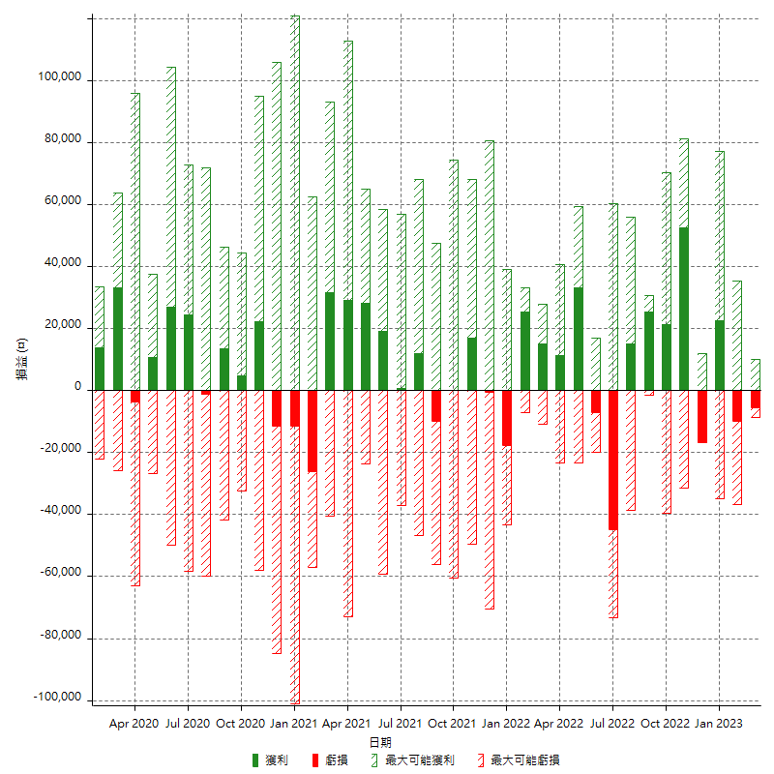

每月獲利和虧損 (%)

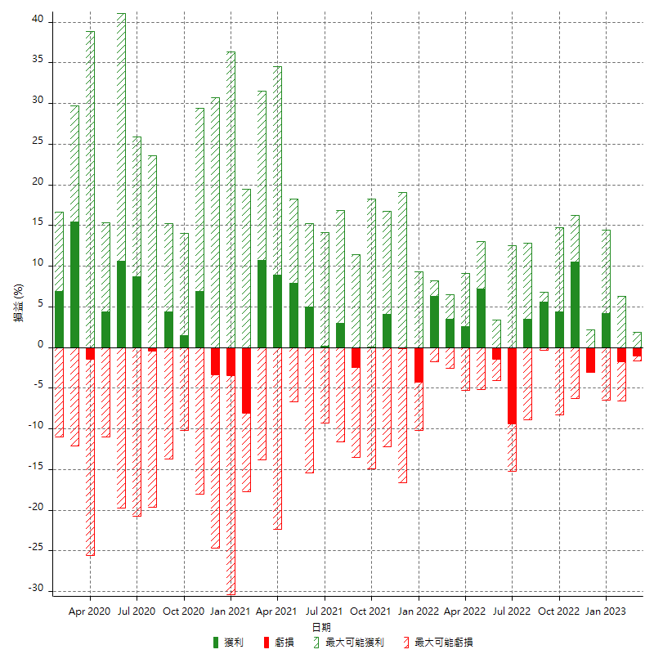

每月累積淨利

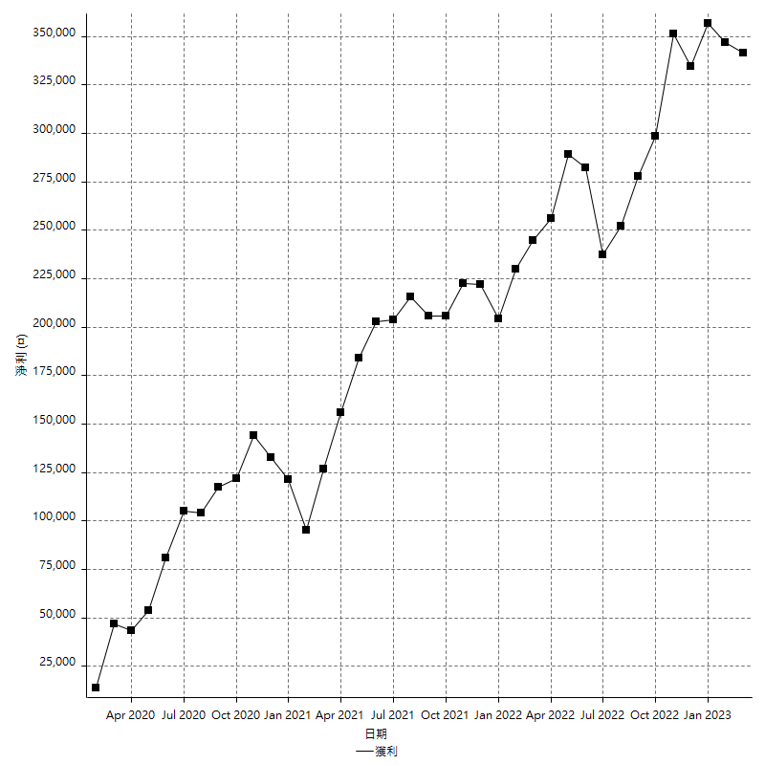

每月平均獲利

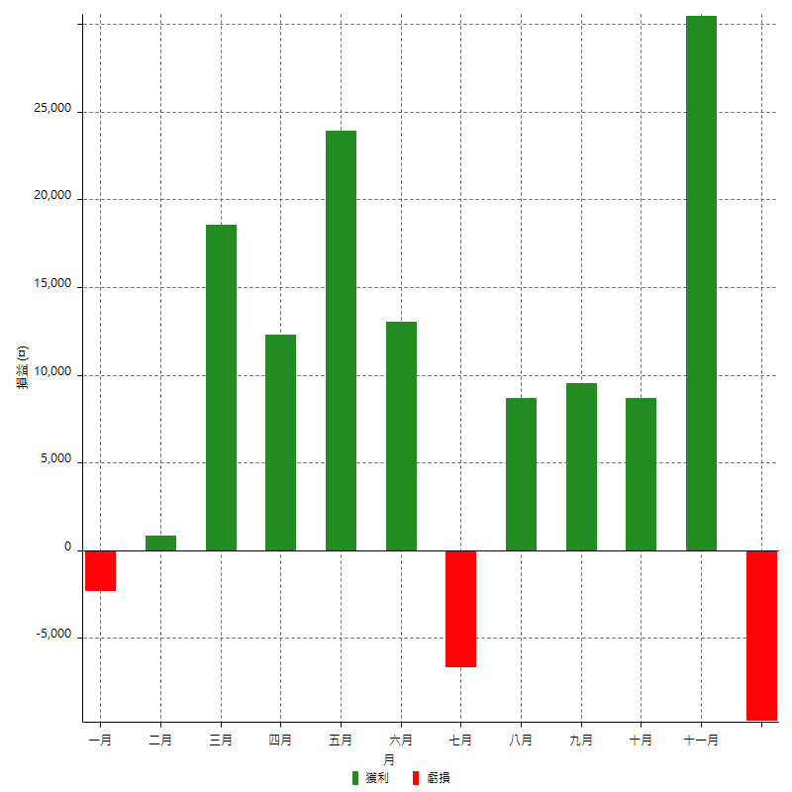

年獲利和虧損

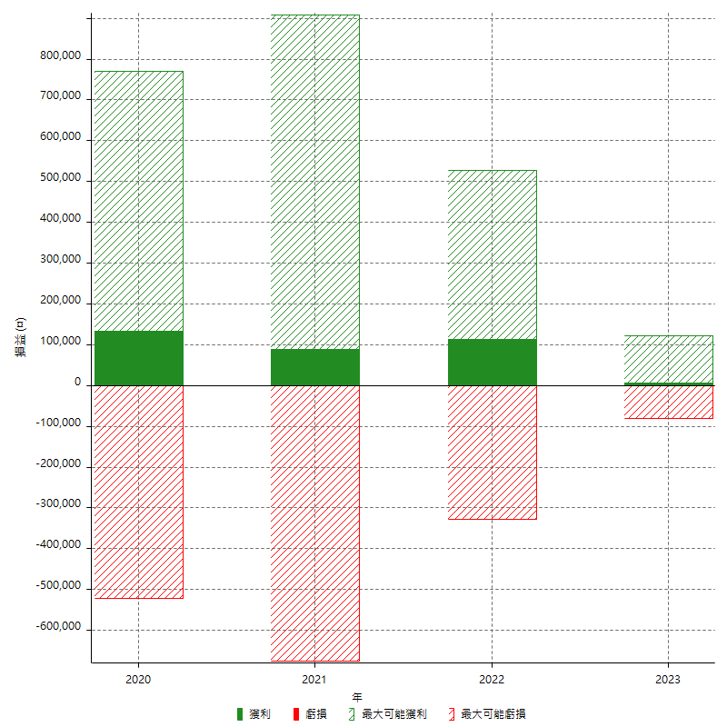

年獲利和虧損 (%)

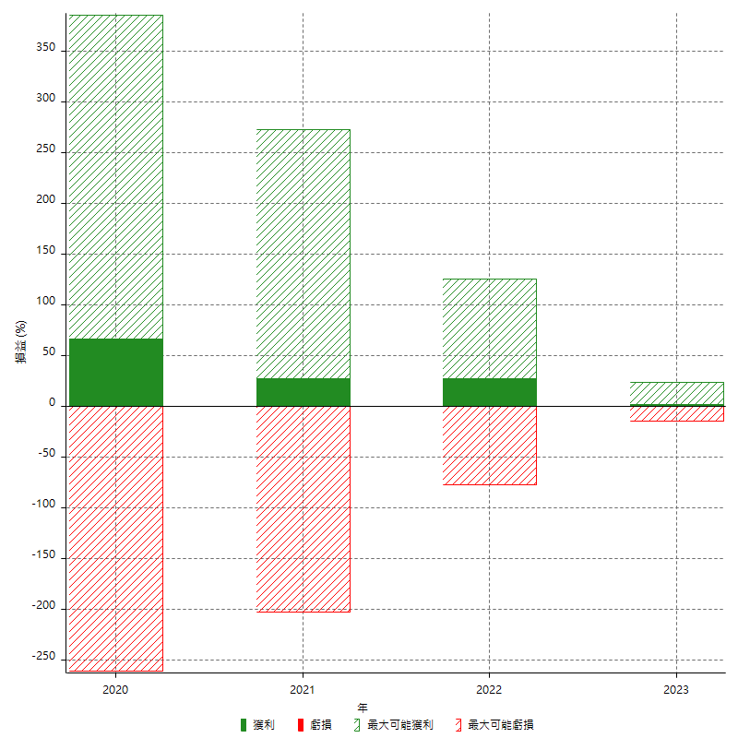

每年累積淨利

